共通レイアウト
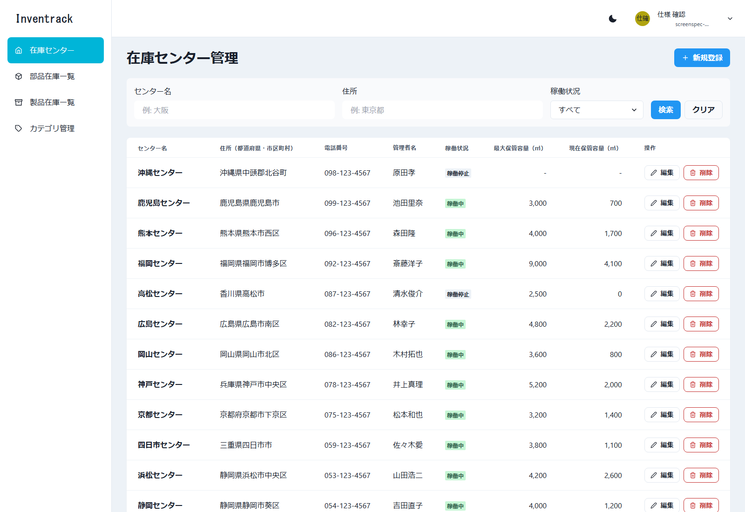
共通レイアウトと共通部品 |  |  |  |  | ← 表紙へ
ログイン後の 4 画面（在庫センター、部品在庫、製品在庫、カテゴリ）で共有する

1. 画面の領域
領域 | 内容 |  |  | 備考
ヘッダー | 画面タイトル、カラーモード切替（ライト／ダーク）、ユーザーのアバターと氏名・メールアドレス。ユーザー名を押すとメニュー（ログアウト）が開く |  |  | components/layout/Header.tsx
サイドバー | Inventrack のロゴ文字と 4 つのリンク: 在庫センター（/centers）、部品在庫一覧（/parts-stocks）、製品在庫一覧（/products-stocks）、カテゴリ管理（/categories）。表示中の画面が選択状態 |  |  | components/layout/Sidebar.tsx。画面の幅が狭いとき（スマートフォン相当）は、ヘッダーの「open menu」ボタンで開くドロワーになる
メイン | 各画面の本体。見出し（h1）、操作ボタン、検索バー、一覧、ページ送り |  |  | components/layout/Main.tsx
トースト | 登録・更新・削除の結果を、画面の下に数秒表示する |  |  | Chakra UI の toast
モーダル／確認ダイアログ | 登録・編集はモーダル（role=dialog）、削除は確認ダイアログ（role=alertdialog） |  |  | components/ConfirmDialog.tsx

2. 共通部品の動作
部品 |  | 動作
並び替え見出し（SortableTh） |  | 押すと昇順、もう一度で降順。aria-sort（ascending／descending）を付ける。並び替えできない列は見出しがボタンにならない
ページ送り（Pagination） |  | 「全 N 件（x / y ページ）」、前へ・次へ、1 ページの件数（10／20／50）。先頭では「前へ」、末尾では「次へ」を押せない
確認ダイアログ（ConfirmDialog） |  | 「〇〇を削除します。よろしいですか？」と確認し、「キャンセル」「削除」を選ぶ。処理中はボタンを押せない
一覧フック（usePagedList） |  | 検索条件・並び替え・ページを管理して取得する。古い応答は破棄する。最後のページの最後の 1 件を削除して空になったときは、1 つ前のページへ戻る
選択肢（useOptions） |  | 検索条件とフォームの選択肢（カテゴリ、在庫センター）を API から取得する。部品在庫は部品用カテゴリ、製品在庫は製品用カテゴリだけ

3. 認証とトークン
項目 |  | 内容
保存 |  | ログイン・登録の応答（accessToken、refreshToken、user）を Cookie に保存する（SameSite=Strict、HTTPS のときは Secure）。保持はブラウザ側で、アクセストークンが 1 日、リフレッシュトークンとユーザー情報が 7 日
API 呼び出し |  | 同一オリジン（/api/...）で呼び、Authorization: Bearer <accessToken> を付ける。Next.js の rewrites がバックエンドへ転送する（CORS の設定は不要）
401 のとき |  | リフレッシュトークンで POST /api/v1/auth/refresh-token を 1 回だけ呼び、新しいトークンで再試行する。同時に複数が 401 になっても更新は 1 回にまとめる
更新に失敗 |  | 保存した認証情報を消し、ProtectedRoute が /login へ移動する
403 のとき |  | セッションは維持し、権限エラーとして表示する（現状は USER と ADMIN に操作の差は無い）
保護された画面 |  | 未ログインで /centers などを開くと、/login へ移動する（E2E 操作 No.50 で確認）

4. 表示幅と一覧表の横スクロール（実測）
画面の幅 | 在庫センター | カテゴリ | 部品在庫 | 製品在庫
1280px | 横スクロール | 収まる | 横スクロール | 横スクロール
1366px | 横スクロール | 収まる | 横スクロール | 横スクロール
1440px | 横スクロール | 収まる | 収まる | 横スクロール
1536px | 横スクロール | 収まる | 収まる | 収まる
1600px | 収まる | 収まる | 収まる | 収まる

所見 | 一覧表は 4 画面とも、画面の幅が足りないと表の中で横スクロールする。ノート PC で多い 1366〜1536px 幅では、在庫センター管理の右端の操作列（編集・削除）が見えない。UI を改修するときの検討項目（列の幅、操作列の固定、折り返しなど）。このシートのキャプチャは、すべての列が見える 1600px 幅で取得した。

5. 画面キャプチャ
図1 共通 ユーザーメニュー（E2E 操作 No.7／ファイル: 07_共通_ユーザーメニュー.png）
操作: ヘッダーのユーザー名を押してメニューを開く
この画面で確認すること: ユーザーメニュー（ログアウト）が表示される
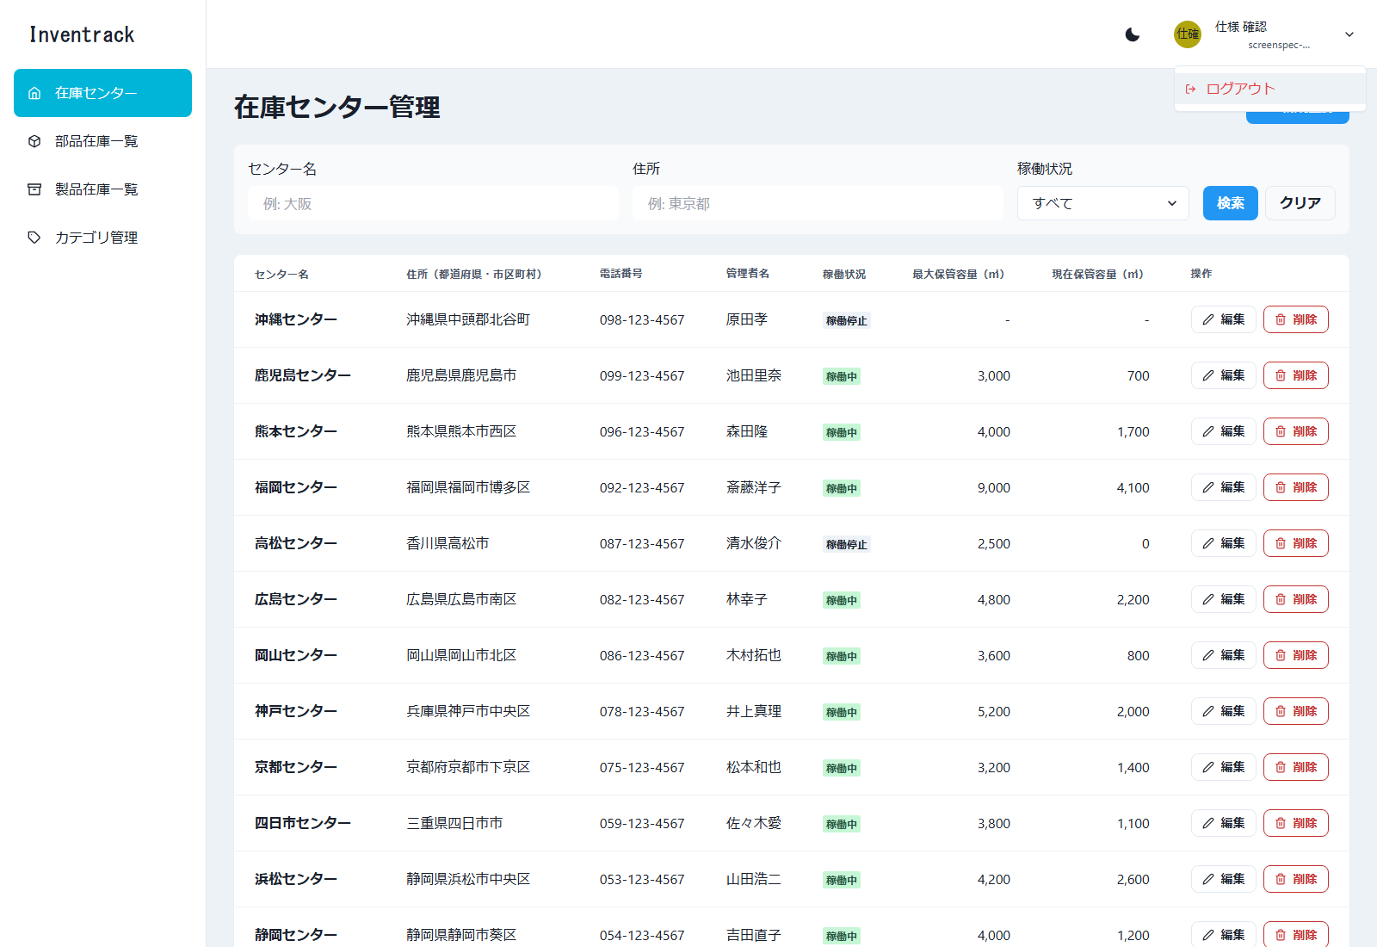

図2 共通レイアウト 確認ダイアログ（例: 在庫センターの削除）（E2E 操作 No.47／ファイル: 47_在庫センター管理_削除確認ダイアログ.png）
操作: 作成したセンターを削除する 入力: センター名: 画面確認983142
この画面で確認すること: 「センター名」を削除します。よろしいですか？ と確認する
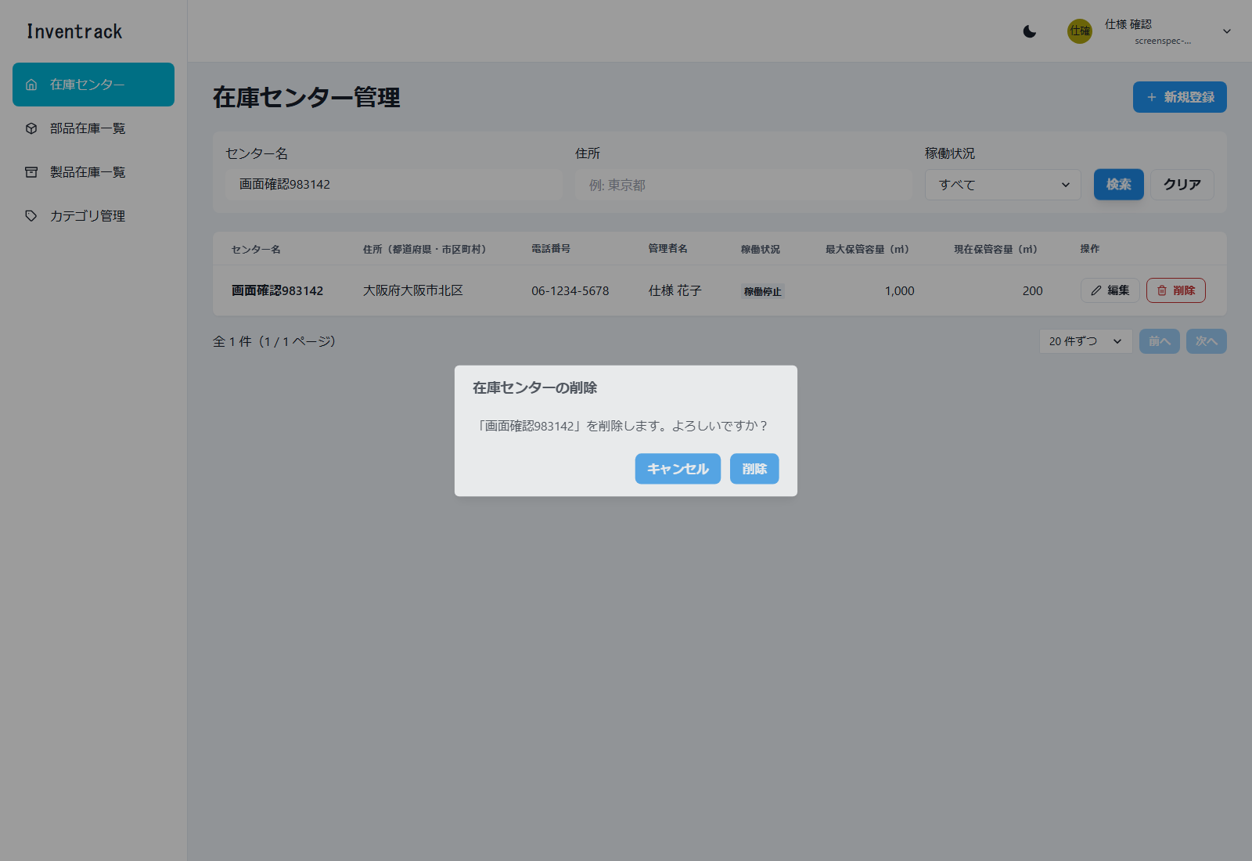

図3 共通レイアウト ヘッダー・サイドバー・メインの配置（在庫センター管理の初期表示）（E2E 操作 No.6／ファイル: 06_在庫センター管理_初期表示.png）
操作: 正しい値で登録する 入力: 氏名: 仕様 / 名前: 確認 / メール: screenspec-983142@example.com / パスワード: password123
この画面で確認すること: 登録と同時にログインし、/centers に移動する

ログイン
ログイン |  |  |  |  |  | ← 表紙へ
/login 不要

1. 基本情報
画面名 | ログイン
パス | /login
認証 | 不要
概要 | メールアドレスとパスワードでログインする。成功すると /centers（在庫センター管理）へ移動する。
使用 API | POST /api/v1/auth/authenticate
実装ファイル | frontend/app/login/page.tsx、app/contexts/AuthContext.tsx、app/lib/auth-storage.ts

2. 画面の構成（領域）
領域 |  | 内容
画面全体 |  | ヘッダー・サイドバーは無い（認証前の単独画面）。中央にログインフォームを表示する
フォーム |  | メールアドレス、パスワード、「ログイン」ボタン、「新規登録」リンク
エラー表示 |  | 失敗したとき、フォームの上にメッセージを表示する（項目ごとではなく 1 か所）

3. 画面項目（実画面から取得した項目に、入力制約・動作を補記）
区分 | 項目名 | 種別 | 必須 | 入力制約・形式 | 備考・動作
入力フォーム | メールアドレス | メール入力 | 必須 | メール形式 | 入力例（プレースホルダー）: your@email.com
入力フォーム | パスワード | パスワード入力 | 必須 |  | 入力内容は伏せ字で表示する 入力例（プレースホルダー）: パスワードを入力
ボタン | ログイン | ボタン | - |  | 押すと認証する。処理中は押せない
リンク | 新規登録 | リンク | - |  | /register へ移動する

4. 操作と動作
操作 | 動作 |  | 呼び出し API |  | 成功時 | 失敗時
画面を開く | 未ログインで「/」を開くと /login に移動する。ログイン済みで「/」を開くと /centers に移動する |  | なし |  | - | -
ログイン | メールアドレスとパスワードを送信する |  | POST /api/v1/auth/authenticate |  | accessToken、refreshToken、user を Cookie に保存し、/centers へ移動する | 認証エラー（401）は「ログインに失敗しました。メールアドレスとパスワードを確認してください。」を表示し、画面は移動しない。接続できない場合などは、サーバーのメッセージを表示する
新規登録へ | 「新規登録」リンクを押す |  | なし |  | /register へ移動する | -

5. メッセージ
メッセージ |  |  |  | 発生条件
ログインに失敗しました。メールアドレスとパスワードを確認してください。 |  |  |  | 認証エラー（401）。誤ったパスワード、未登録のメールアドレス

6. 画面キャプチャ（E2E 操作で取得）
図4 ログイン 初期表示（E2E 操作 No.1／ファイル: 01_ログイン_初期表示.png）
操作: トップページ（/）を開く 入力: なし（未ログイン）
この画面で確認すること: /login に移動し、ログイン画面が表示される
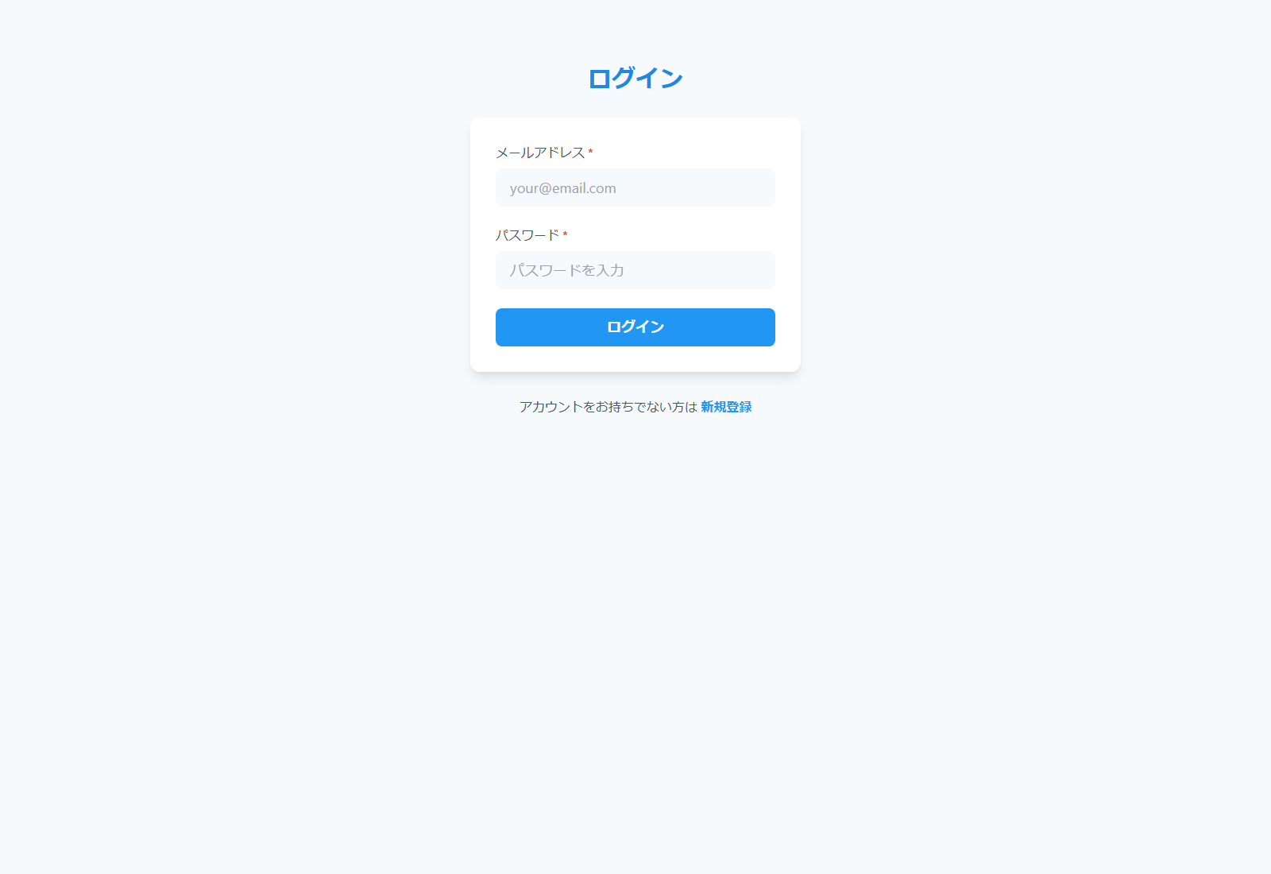

図5 ログイン 失敗（E2E 操作 No.2／ファイル: 02_ログイン_失敗.png）
操作: 誤ったパスワードでログインする 入力: メール: 未登録のアドレス / パスワード: wrong-password
この画面で確認すること: 「ログインに失敗しました」が表示され、画面は移動しない
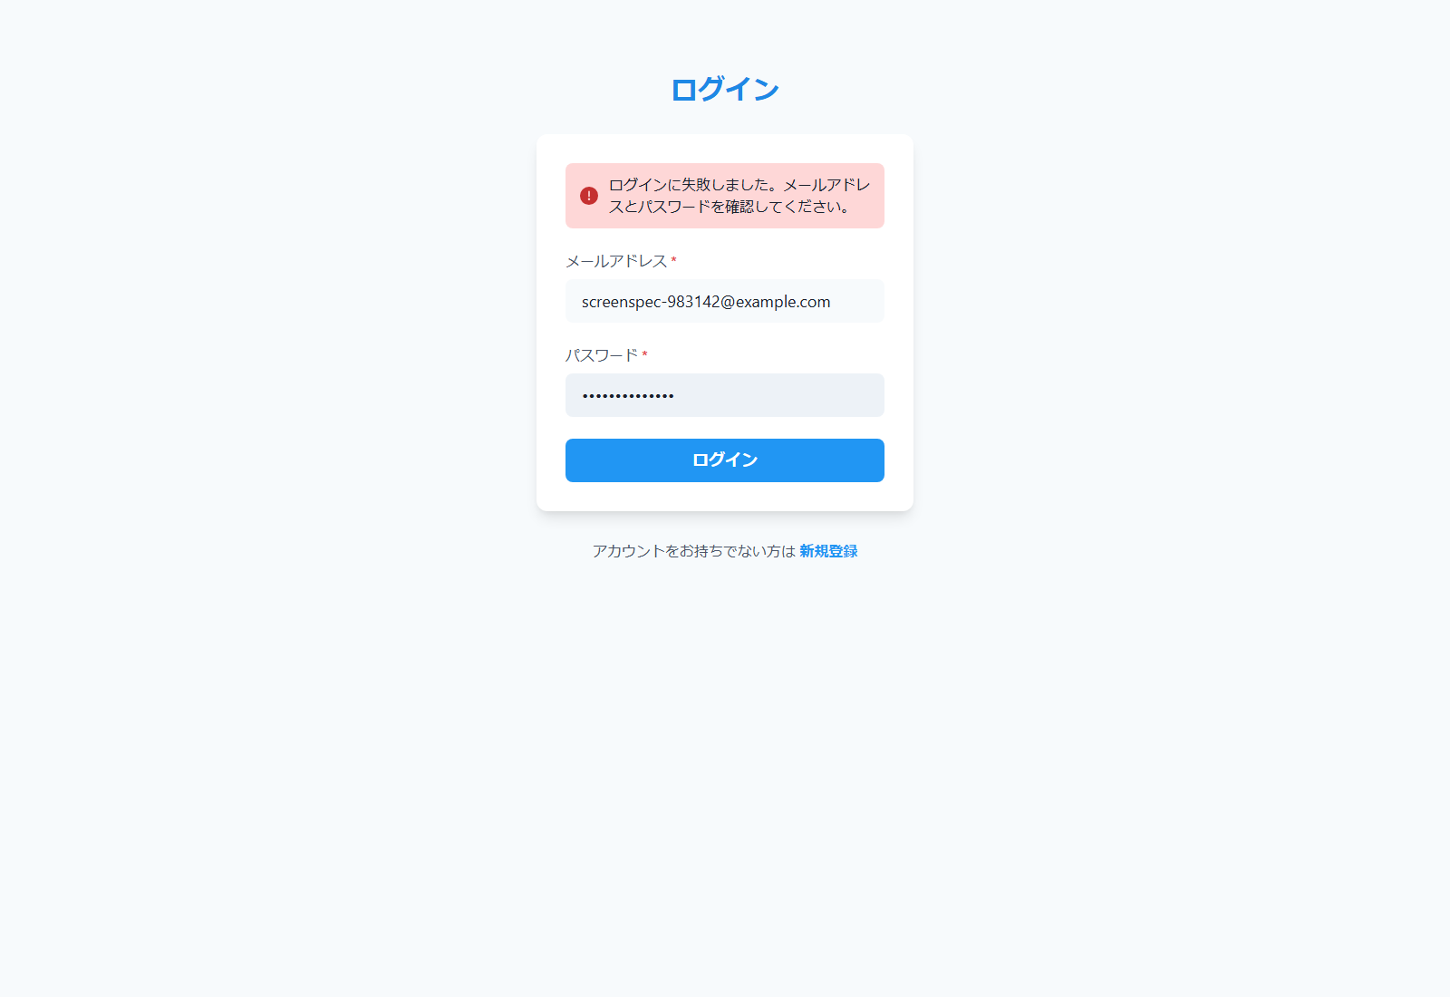

図6 ログイン ログアウト後（E2E 操作 No.48／ファイル: 48_ログイン_ログアウト後.png）
操作: ユーザーメニューから「ログアウト」を押す
この画面で確認すること: /login に移動する

アカウント登録
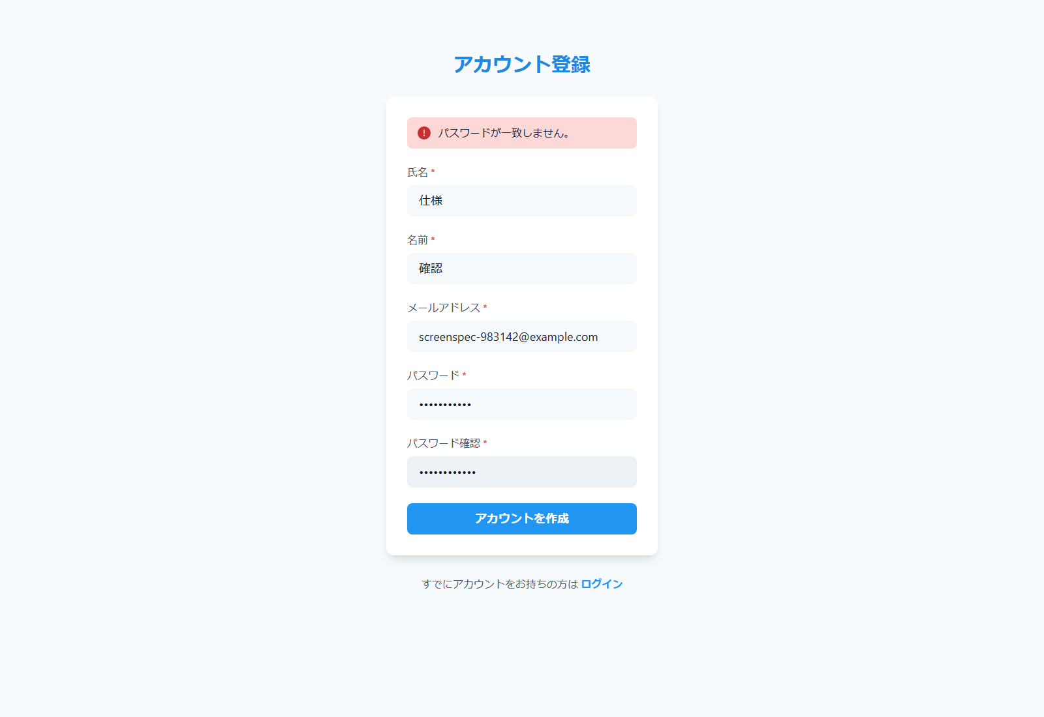
アカウント登録 |  |  |  |  |  | ← 表紙へ
/register 不要

1. 基本情報
画面名 | アカウント登録
パス | /register
認証 | 不要
概要 | アカウントを登録する。成功するとそのままログインして /centers へ移動する。自己登録の可否は保留中の項目（要件 Q-1）で、原典どおり残している。
使用 API | POST /api/v1/auth/register
実装ファイル | frontend/app/register/page.tsx

2. 画面の構成（領域）
領域 |  | 内容
画面全体 |  | ヘッダー・サイドバーは無い（認証前の単独画面）
フォーム |  | 氏名、名前、メールアドレス、パスワード、パスワード確認、「アカウントを作成」ボタン、「ログイン」リンク
エラー表示 |  | 画面の検証エラーも、サーバーのエラーも、フォームの上に 1 つのメッセージで表示する

3. 画面項目（実画面から取得した項目に、入力制約・動作を補記）
区分 | 項目名 | 種別 | 必須 | 入力制約・形式 | 備考・動作
入力フォーム | 氏名 | 文字入力 | 必須 |  | 姓に当たる項目（API の lastname） 入力例（プレースホルダー）: 田中
入力フォーム | 名前 | 文字入力 | 必須 |  | 名に当たる項目（API の firstname） 入力例（プレースホルダー）: 太郎
入力フォーム | メールアドレス | メール入力 | 必須 | メール形式 | ログイン ID。重複は登録できない（409） 入力例（プレースホルダー）: your@email.com
入力フォーム | パスワード | パスワード入力 | 必須 | 8 文字以上 | 入力例（プレースホルダー）: 8文字以上で入力
入力フォーム | パスワード確認 | パスワード入力 | 必須 | パスワードと同じ値 | 入力例（プレースホルダー）: パスワードを再入力
ボタン | アカウントを作成 | ボタン | - |  | 押すと検証し、登録する
リンク | ログイン | リンク | - |  | /login へ移動する

4. 操作と動作
操作 | 動作 |  | 呼び出し API |  | 成功時 | 失敗時
アカウントを作成 | 入力内容を検証して送信する |  | POST /api/v1/auth/register |  | 登録と同時にログインし（トークンを Cookie に保存）、/centers へ移動する | 画面の検証: 氏名・名前が空、パスワードが 8 文字未満、確認用と不一致のときは送信しない。サーバーの 409（メールアドレスの重複）・400 は、サーバーのメッセージを表示する
ログインへ | 「ログイン」リンクを押す |  | なし |  | /login へ移動する | -

5. メッセージ
メッセージ |  |  |  | 発生条件
氏名と名前を入力してください。 |  |  |  | 氏名または名前が空
パスワードが一致しません。 |  |  |  | パスワードと確認用が違う
パスワードは8文字以上で入力してください。 |  |  |  | パスワードが 8 文字未満
登録に失敗しました。入力内容を確認してください。 |  |  |  | サーバーのメッセージを得られない失敗

6. 画面キャプチャ（E2E 操作で取得）
図7 アカウント登録 初期表示（E2E 操作 No.3／ファイル: 03_アカウント登録_初期表示.png）
操作: 「アカウント登録」へのリンクを押す
この画面で確認すること: /register に移動する
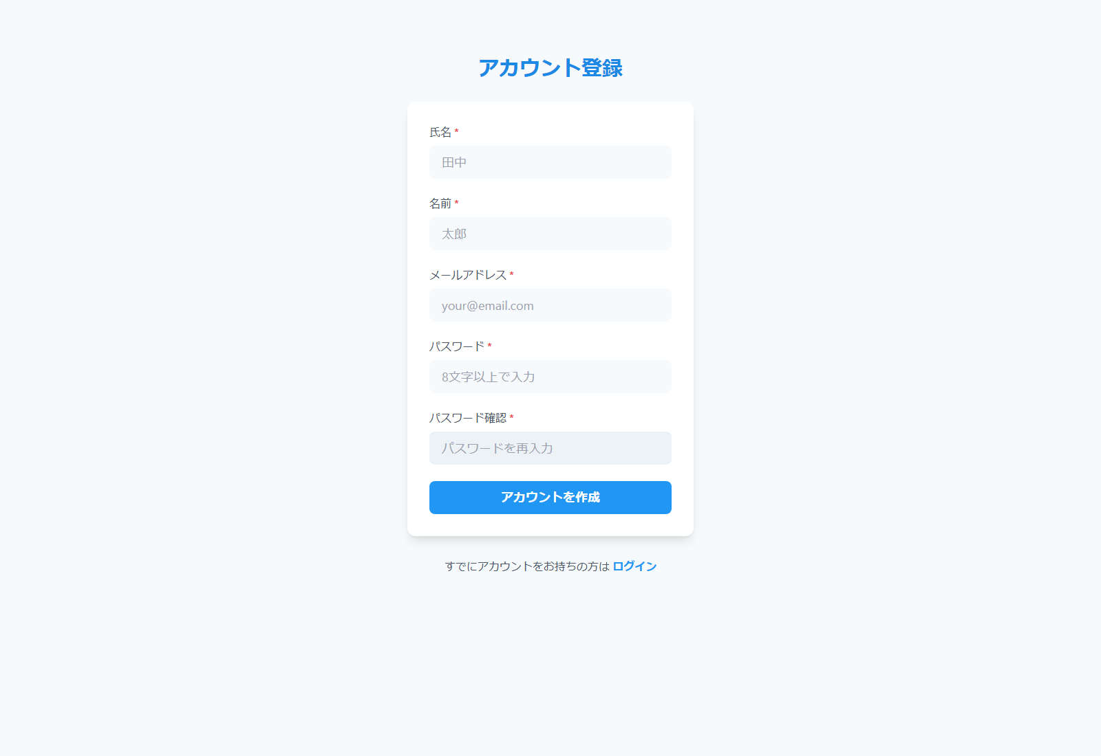

図8 アカウント登録 必須エラー（E2E 操作 No.4／ファイル: 04_アカウント登録_必須エラー.png）
操作: 何も入力せずに「アカウントを作成」を押す 入力: 全項目が空
この画面で確認すること: 必須項目のエラーが表示され、送信されない
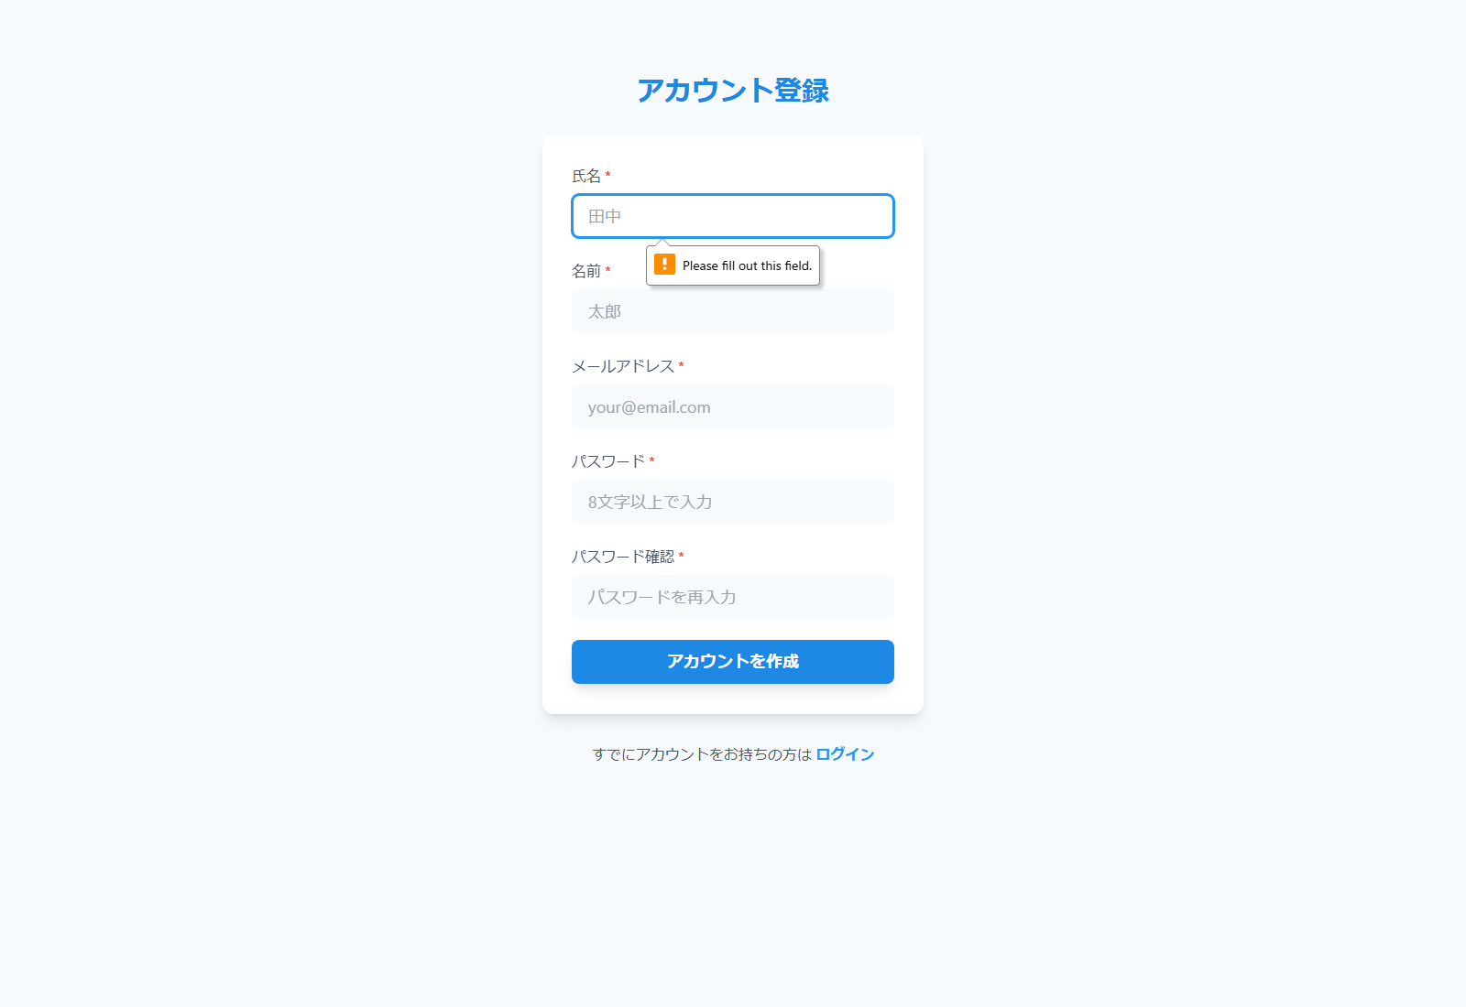

図9 アカウント登録 不一致エラー（E2E 操作 No.5／ファイル: 05_アカウント登録_不一致エラー.png）
操作: パスワードと確認用が一致しない値で送信する 入力: 氏名: 仕様 / 名前: 確認 / パスワード: password123 / 確認: different123
この画面で確認すること: パスワード不一致のエラーが表示される

在庫センター管理
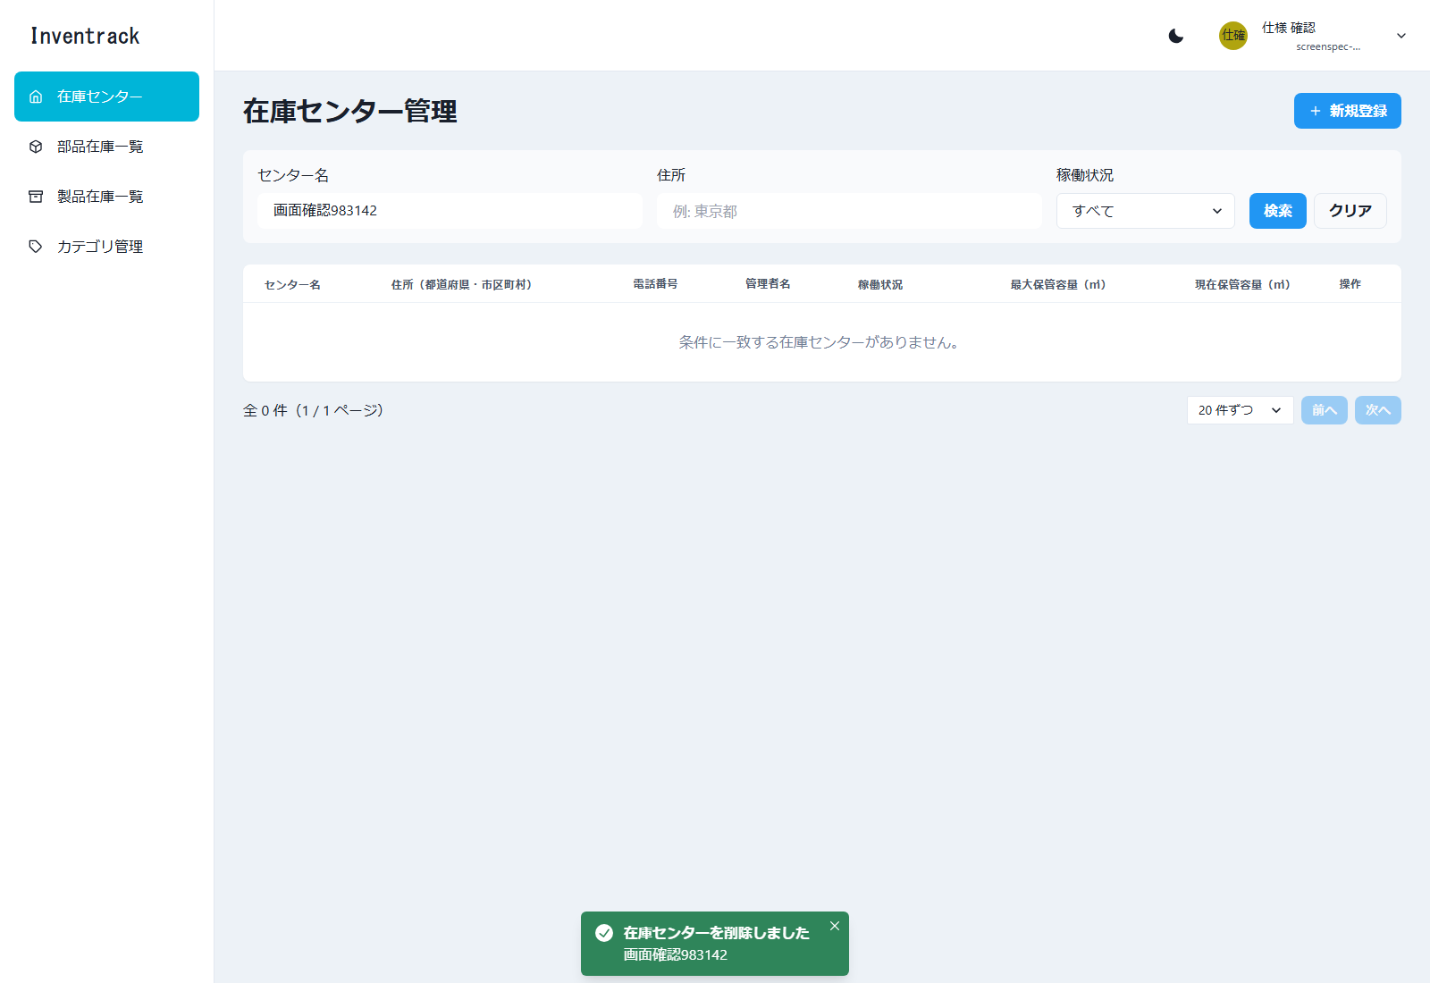
在庫センター管理 |  |  |  |  |  | ← 表紙へ
/centers 必要（未ログインは /login へ）

1. 基本情報
画面名 | 在庫センター管理
パス | /centers
認証 | 必要（未ログインは /login へ）
概要 | 在庫センターの一覧、検索、並び替え、ページ送り、新規登録、編集、削除（論理削除）を行う。登録・編集はモーダル、削除は確認ダイアログ。
使用 API | GET /api/v1/centers POST /api/v1/centers PUT /api/v1/centers/{centerId} DELETE /api/v1/centers/{centerId}
実装ファイル | frontend/app/centers/page.tsx、_components/{CenterSearchBar, CenterTable, CenterFormModal, DeleteCenterDialog}.tsx、app/hooks/useCenters.ts、app/lib/{centers-api, center-form, address}.ts

2. 画面の構成（領域）
領域 |  | 内容
ヘッダー・サイドバー |  | 共通レイアウト（「共通レイアウト」シート）。サイドバーの「在庫センター」が選択状態
タイトル行 |  | 見出し「在庫センター管理」と「新規登録」ボタン
検索バー |  | センター名、住所、稼働状況、「検索」「クリア」
一覧 |  | 8 列の表。見出しを押すと並び替え。行末に「編集」「削除」
ページ送り |  | 一覧の下。件数表示、1 ページの件数、前へ／次へ
モーダル・ダイアログ |  | 新規登録・編集モーダル（11 項目）、削除確認ダイアログ、結果のトースト
表示幅（実測） |  | 画面の幅が 1600px 未満だと、一覧表が横にスクロールし、右端の操作列（編集・削除）が見えない（共通レイアウトシートの 4）

3. 画面項目（実画面から取得した項目に、入力制約・動作を補記）
区分 | 項目名 | 種別 | 必須 | 入力制約・形式 | 備考・動作
検索条件 | センター名 | 文字入力 | 任意 | 20 文字まで | 部分一致 入力例（プレースホルダー）: 例: 大阪
検索条件 | 住所 | 文字入力 | 任意 | 100 文字まで | 部分一致 入力例（プレースホルダー）: 例: 東京都
検索条件 | 稼働状況 | 選択 | 任意 |  | 選択肢: すべて／稼働中／稼働停止
ボタン | 検索／クリア | ボタン | - |  | 検索: 1 ページ目から検索し直す。クリア: 条件を空にして検索し直す
一覧の列 | センター名 | 表示 | - |  | 並び替え可
一覧の列 | 住所（都道府県・市区町村） | 表示 | - |  | 住所を都道府県＋市区町村までに要約して表示（判定できないときは全体）。並び替え可
一覧の列 | 電話番号 | 表示 | - |  | 並び替え不可
一覧の列 | 管理者名 | 表示 | - |  | 並び替え不可
一覧の列 | 稼働状況 | 表示（バッジ） | - |  | 稼働中／稼働停止。並び替え可（設計書の画面仕様には無く、検索条件の確認のために追加）
一覧の列 | 最大保管容量（㎥） | 表示 | - |  | 3 桁区切り。未設定は「-」。並び替え可
一覧の列 | 現在保管容量（㎥） | 表示 | - |  | 同上
一覧の列 | 操作 | ボタン | - |  | 「編集」「削除」。初期の並びは centerId の降順（API の既定）
表示 | 件数の表示 | 文字 | - |  | 「全 N 件（x / y ページ）」を一覧の下に表示する
表示 | 1 ページの件数 | 選択 | - | 10 件ずつ／20 件ずつ／50 件ずつ | 既定は 20 件。API の上限は 100 件
ボタン | 前へ／次へ | ボタン | - |  | 先頭では「前へ」、末尾では「次へ」を押せない
ボタン | 新規登録 | ボタン | - |  | 新規登録モーダルを開く
入力フォーム（モーダル） | 在庫センター名 | 文字入力 | 必須 | 20 文字以内。< と > は使えない | 重複はサーバーが 409 で拒否し、この欄にエラーを出す
入力フォーム（モーダル） | 郵便番号 | 文字入力 | 必須 | 123-4567 の形式 | 入力例（プレースホルダー）: 123-4567
入力フォーム（モーダル） | 都道府県 | 選択 | 必須 | 47 都道府県から選ぶ | 選択肢は「選択してください」＋ 47 件
入力フォーム（モーダル） | 市区町村 | 文字入力 | 任意 | < と > は使えない | 市区町村と番地・建物名は、どちらか一方があればよい。都道府県＋市区町村＋番地を区切りなしで結合して address として送る 入力例（プレースホルダー）: 大阪市北区
入力フォーム（モーダル） | 番地・建物名 | 文字入力 | 任意 | < と > は使えない | 同上 入力例（プレースホルダー）: 梅田1-1-1
入力フォーム（モーダル） | 電話番号 | 文字入力 | 必須 | 03-1234-5678 の形式（20 文字まで） | 入力例（プレースホルダー）: 06-1234-5678
入力フォーム（モーダル） | 管理者名 | 文字入力 | 必須 | 100 文字以内。< と > は使えない
入力フォーム（モーダル） | 稼働状況 | 選択 | 必須 |  | 稼働中／稼働停止。新規登録の既定は稼働中
入力フォーム（モーダル） | 最大保管容量 | 文字入力 | 任意 | 0 以上の整数（上限 999,999,999） | 単位は ㎥。未入力は「未設定」として保存
入力フォーム（モーダル） | 現在保管容量 | 文字入力 | 任意 | 0 以上の整数（上限 999,999,999）。最大保管容量以下 | 両方が入力されているときだけ比較する
入力フォーム（モーダル） | 備考 | 複数行入力 | 任意 | 255 文字以内。< と > は使えない
ボタン | キャンセル／登録（編集時は更新） | ボタン | - |  | 登録・更新は送信前に項目ごとに検証し、エラーを項目の下に表示する。入力し直した項目のエラーは消える

4. 操作と動作
操作 | 動作 |  | 呼び出し API |  | 成功時 | 失敗時
一覧の表示 | 画面を開く、または検索・並び替え・ページ送りを操作する |  | GET /api/v1/centers?centerName&address&operationalStatus&sort&order&page&size |  | 一覧と「全 N 件（x / y ページ）」を表示する | 取得に失敗したときは、画面上部にエラーと「再読み込み」を表示する。0 件のときは「条件に一致する在庫センターがありません。」
並び替え | 見出しを押す（1 回目は昇順、2 回目は降順） |  | GET（sort、order を変えて再取得） |  | 見出しに aria-sort（ascending／descending）を付ける | -
検索／クリア | 「検索」で条件を反映、「クリア」で条件を空にする |  | GET（1 ページ目から） |  | 条件に合う行だけを表示する | -
新規登録 | 「新規登録」→ 入力 →「登録」 |  | POST /api/v1/centers |  | 「在庫センターを登録しました」のトーストを表示し、モーダルを閉じて一覧を取り直す | 409（センター名の重複）: 名前欄に「同じ在庫センター名が既に登録されています。」。400 でメッセージが項目名で始まるもの: その項目。それ以外: モーダル上部
編集 | 行の「編集」→ 変更 →「更新」 |  | PUT /api/v1/centers/{centerId} |  | 「在庫センターを更新しました」のトースト。住所は都道府県・市区町村・番地に分割して表示する（分割できない既存の住所は番地に残る） | 404（編集中に他で削除された）: モーダル上部に表示
削除 | 行の「削除」→ 確認ダイアログで「削除」 |  | DELETE /api/v1/centers/{centerId}（論理削除） |  | 「在庫センターを削除しました」のトースト。最後のページの最後の 1 件を削除したときは 1 つ前のページへ戻る | 404（すでに削除済み）は成功として扱い、一覧から消す。それ以外の失敗はトーストで通知する

5. メッセージ
メッセージ |  |  |  | 発生条件
在庫センターを登録しました／更新しました／削除しました |  |  |  | 成功のトースト
在庫センター名は20文字以内で入力してください |  |  |  | 21 文字以上
郵便番号は 123-4567 の形式で入力してください |  |  |  | 郵便番号の形式違い
電話番号は 03-1234-5678 の形式で入力してください |  |  |  | 電話番号の形式違い
都道府県を選択してください |  |  |  | 都道府県が未選択
市区町村または番地を入力してください |  |  |  | 市区町村と番地がどちらも空
同じ在庫センター名が既に登録されています。 |  |  |  | 重複（サーバーの 409）

6. 画面キャプチャ（E2E 操作で取得）
図10 在庫センター管理 初期表示（E2E 操作 No.6／ファイル: 06_在庫センター管理_初期表示.png）
操作: 正しい値で登録する 入力: 氏名: 仕様 / 名前: 確認 / メール: screenspec-983142@example.com / パスワード: password123
この画面で確認すること: 登録と同時にログインし、/centers に移動する

図11 在庫センター管理 並び替え（E2E 操作 No.8／ファイル: 08_在庫センター管理_並び替え.png）
操作: 見出し「センター名」を押して並び替える 入力: センター名（昇順）
この画面で確認すること: 一覧がセンター名の昇順になる（aria-sort=ascending）
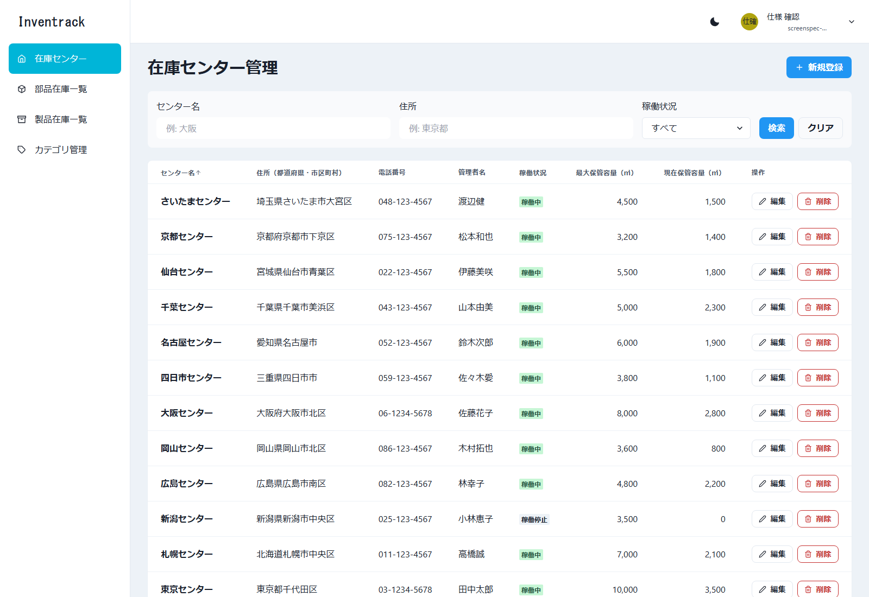

図12 在庫センター管理 検索（E2E 操作 No.9／ファイル: 09_在庫センター管理_検索.png）
操作: センター名「東京」で検索する 入力: センター名: 東京
この画面で確認すること: 東京を含むセンターだけが表示される
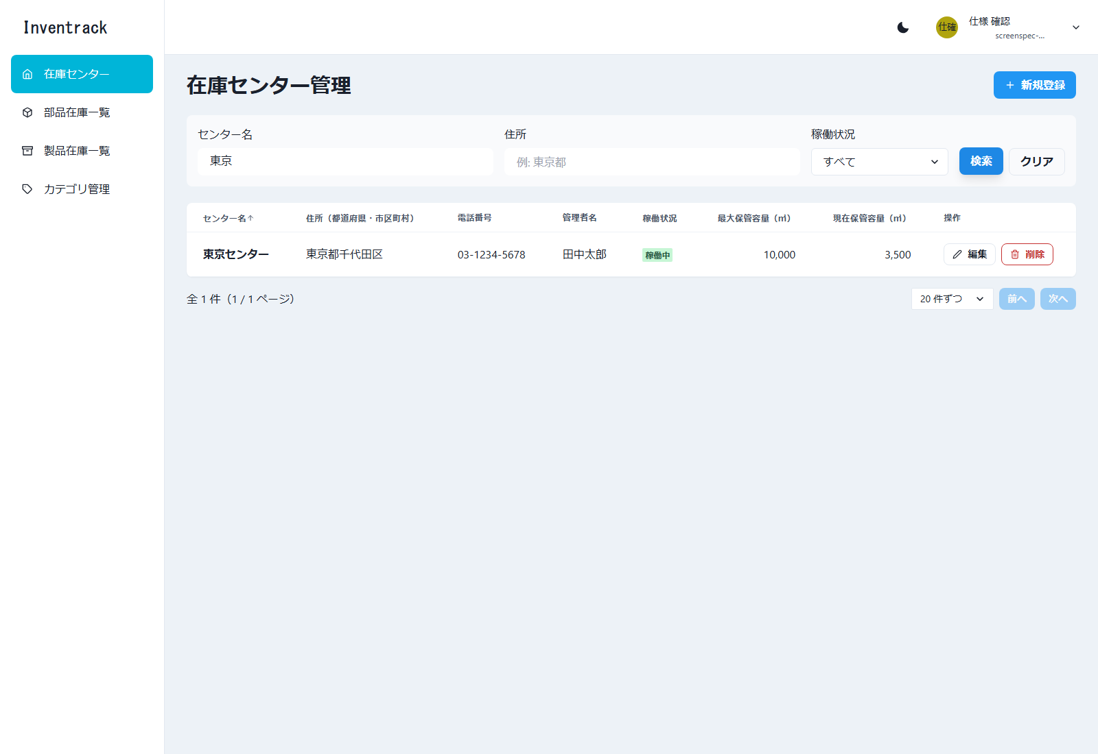

図13 在庫センター管理 新規登録モーダル（E2E 操作 No.11／ファイル: 11_在庫センター管理_新規登録モーダル.png）
操作: 「新規登録」を押す
この画面で確認すること: 新規登録モーダルが開く（都道府県は 47 件の選択）
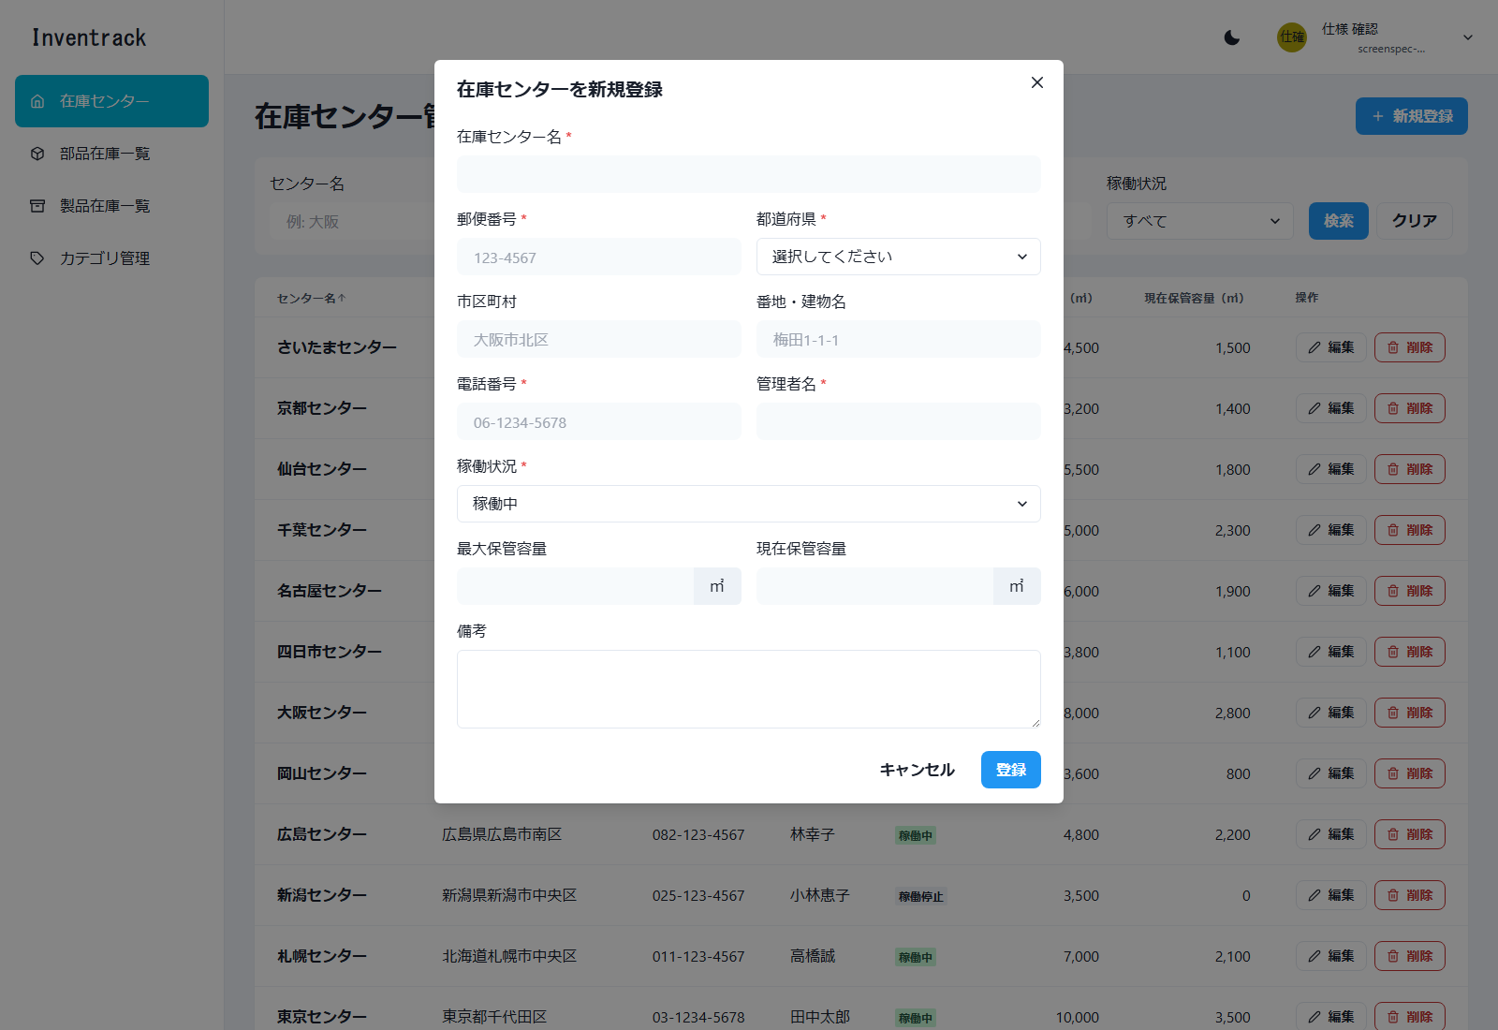

図14 在庫センター管理 必須エラー（E2E 操作 No.12／ファイル: 12_在庫センター管理_必須エラー.png）
操作: 何も入力せずに「登録」を押す 入力: 全項目が空
この画面で確認すること: 必須項目のエラーが項目ごとに表示される
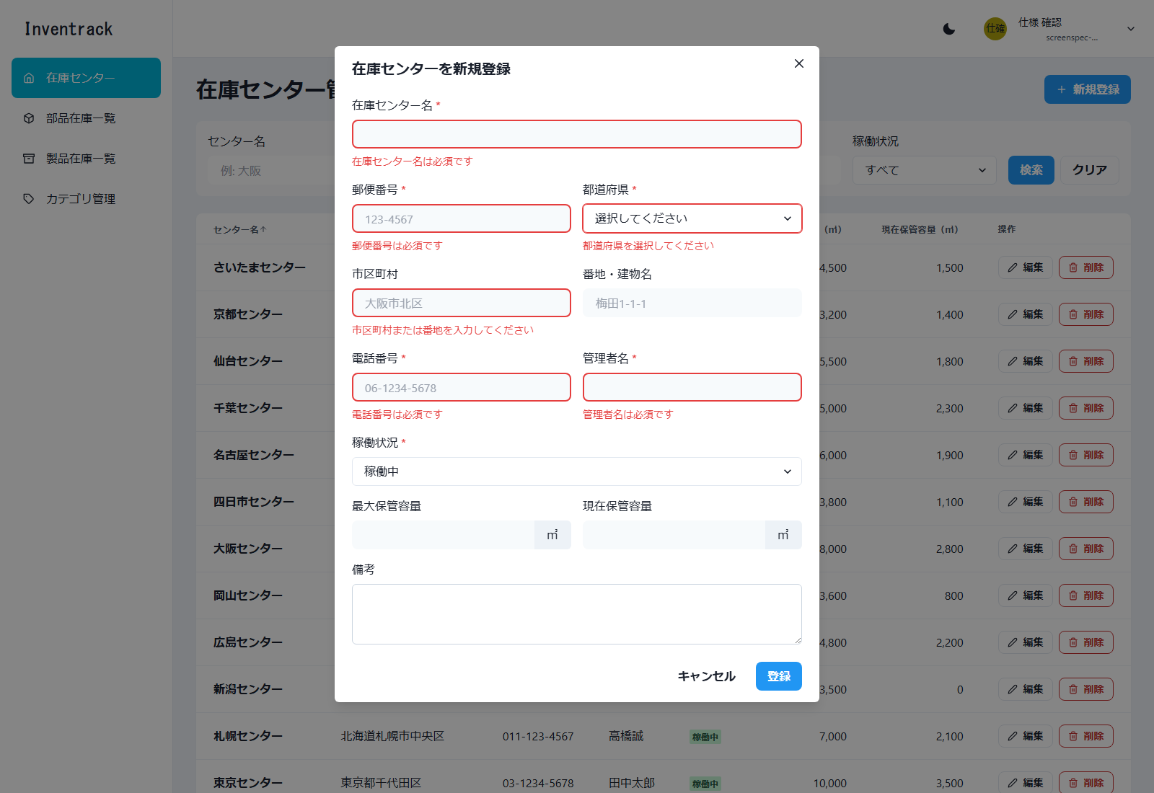

図15 在庫センター管理 形式エラー（E2E 操作 No.13／ファイル: 13_在庫センター管理_形式エラー.png）
操作: 形式の誤った値を入力して「登録」を押す 入力: センター名: 21 文字 / 郵便番号: 1234 / 電話番号: abc
この画面で確認すること: 桁数・形式のエラーが表示される
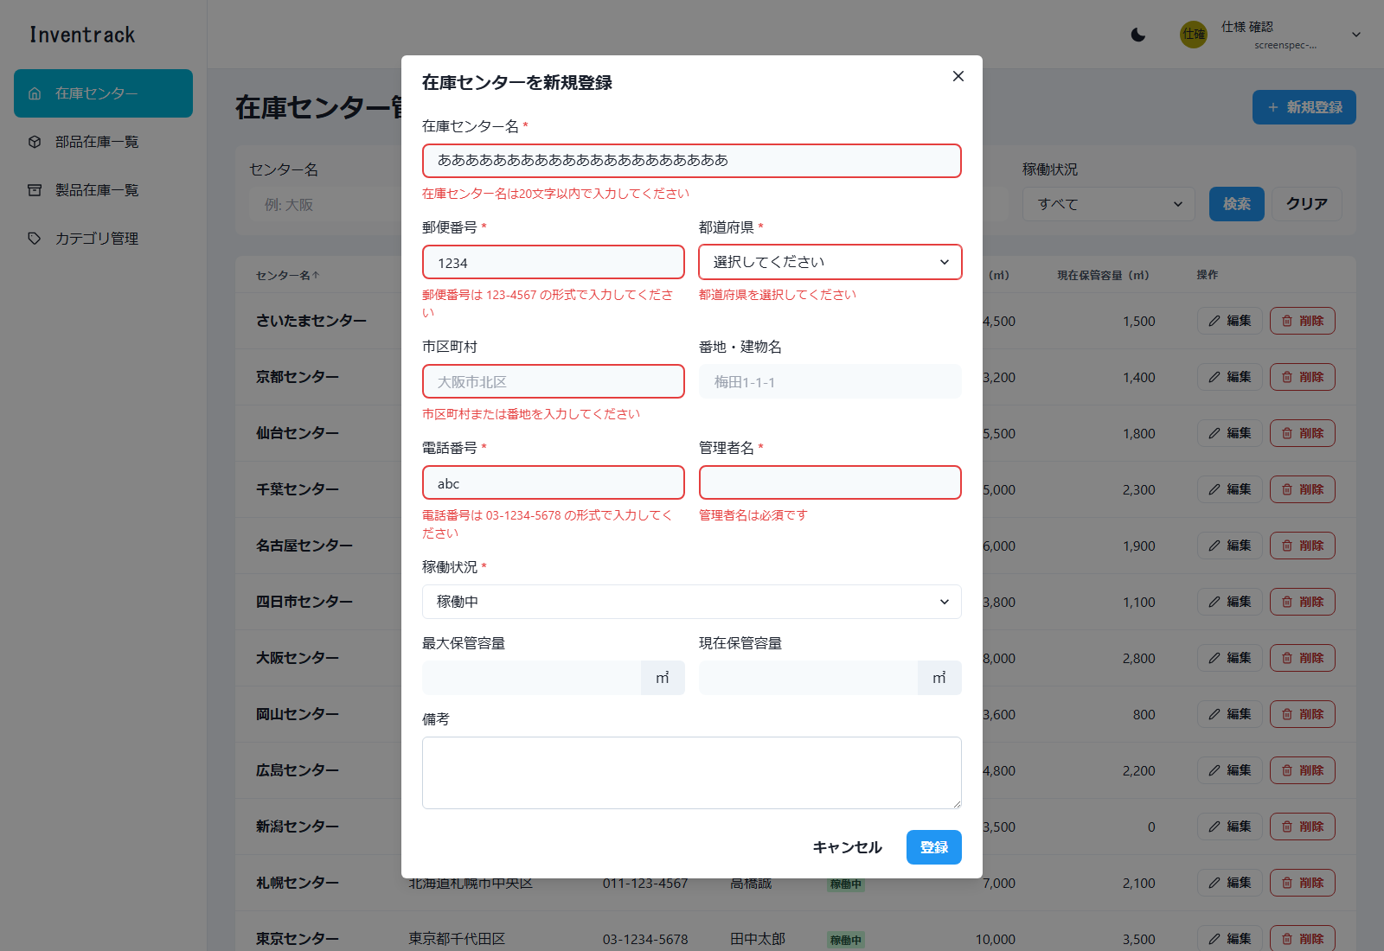

図16 在庫センター管理 新規登録モーダル（入力済み）（E2E 操作 No.14／ファイル: 14_在庫センター管理_入力済み.png）
操作: 正しい値を入力して「登録」を押す 入力: センター名: 画面確認983142 / 大阪府大阪市北区梅田1-1-1 / 管理者: 仕様 太郎 / 容量: 1000・200
この画面で確認すること: 正しい値を入力した状態。「登録」を押す直前
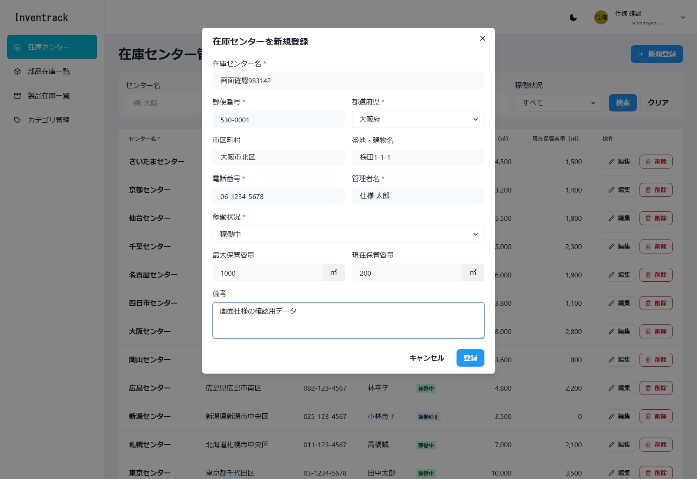

図17 在庫センター管理 登録成功（E2E 操作 No.14／ファイル: 14_在庫センター管理_登録成功.png）
操作: 正しい値を入力して「登録」を押す 入力: センター名: 画面確認983142 / 大阪府大阪市北区梅田1-1-1 / 管理者: 仕様 太郎 / 容量: 1000・200
この画面で確認すること: 「在庫センターを登録しました」が表示され、モーダルが閉じる
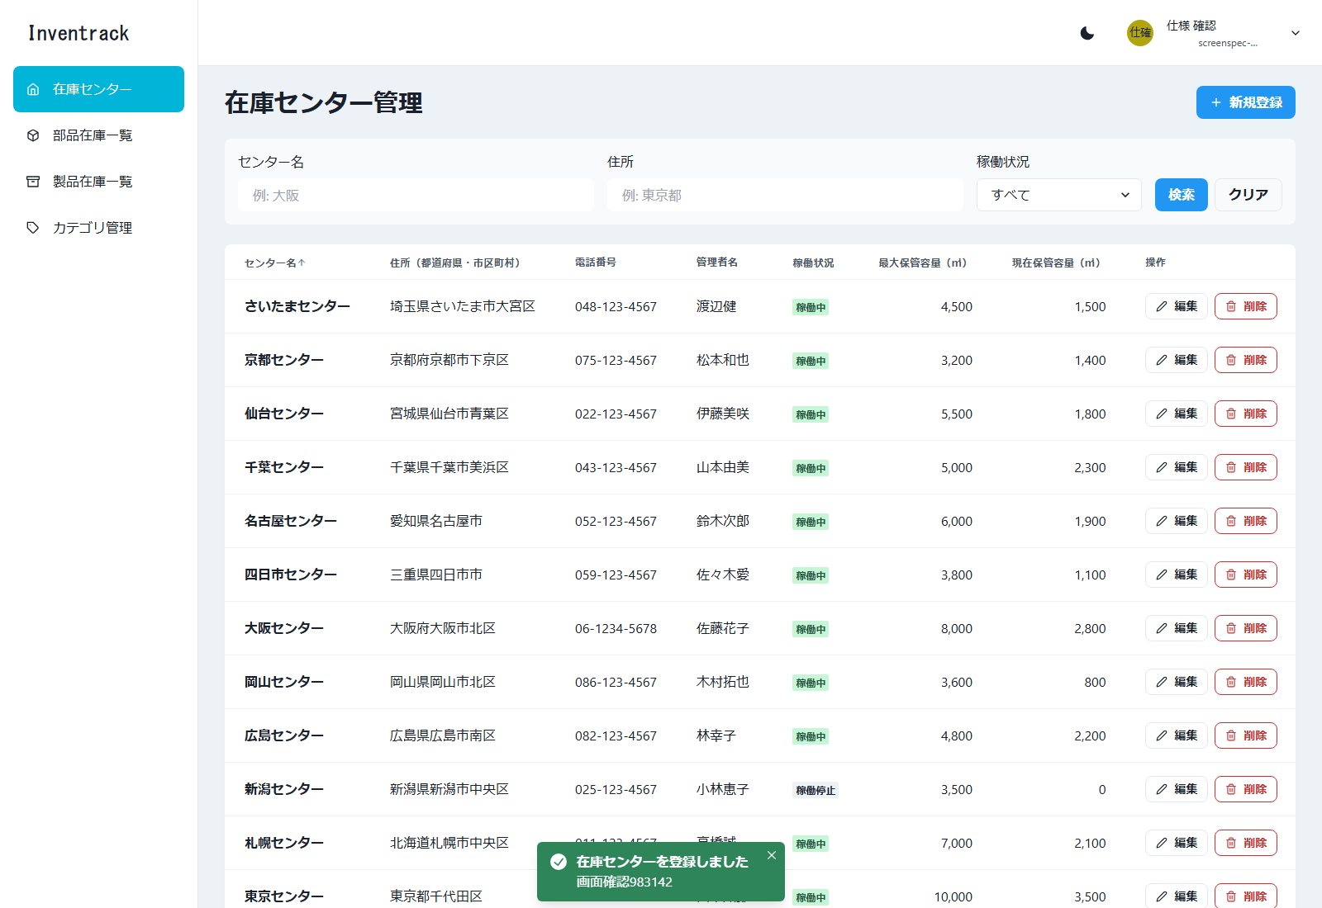

図18 在庫センター管理 作成結果（E2E 操作 No.15／ファイル: 15_在庫センター管理_作成結果.png）
操作: 作成したセンターを名前で検索する 入力: センター名: 画面確認983142
この画面で確認すること: 作成したセンター 1 件が、容量などとともに表示される
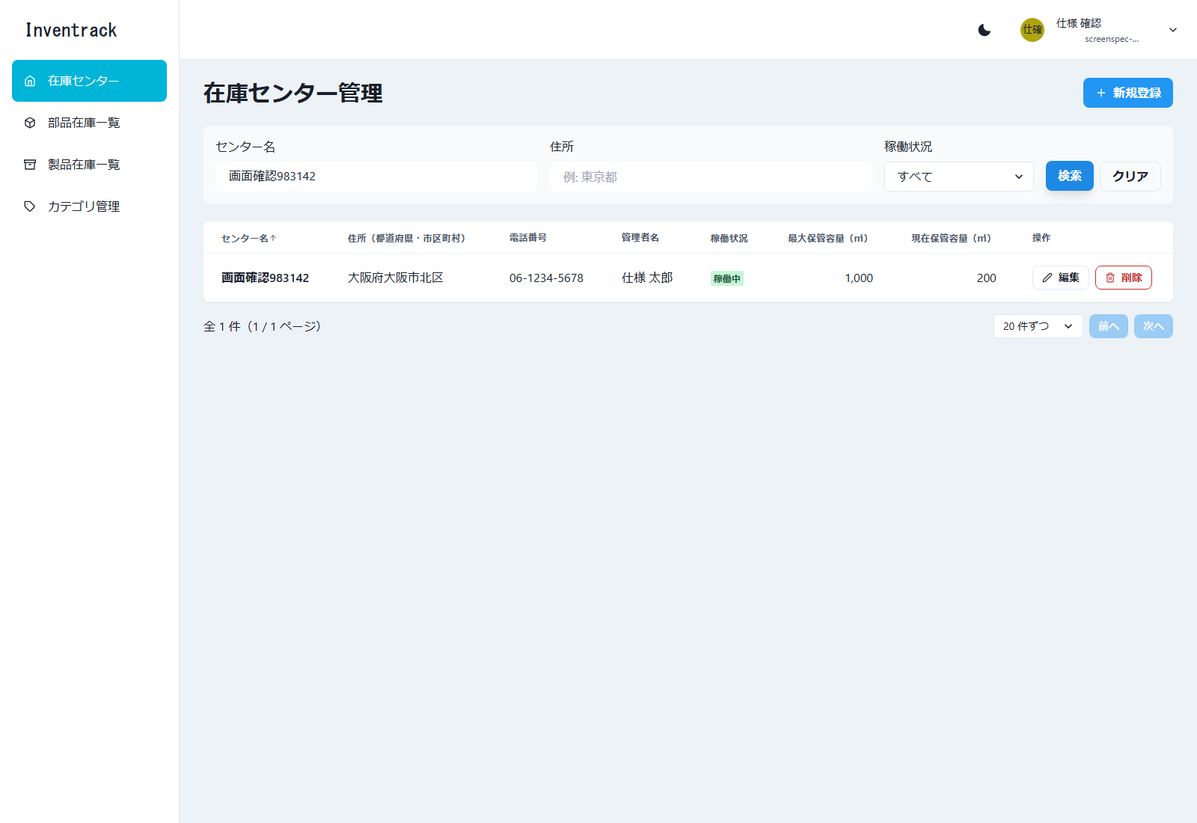

図19 在庫センター管理 重複エラー（E2E 操作 No.16／ファイル: 16_在庫センター管理_重複エラー.png）
操作: 同じセンター名で再度登録する 入力: センター名: 画面確認983142（重複）
この画面で確認すること: 名前の欄に「同じ在庫センター名が既に登録されています。」が表示される
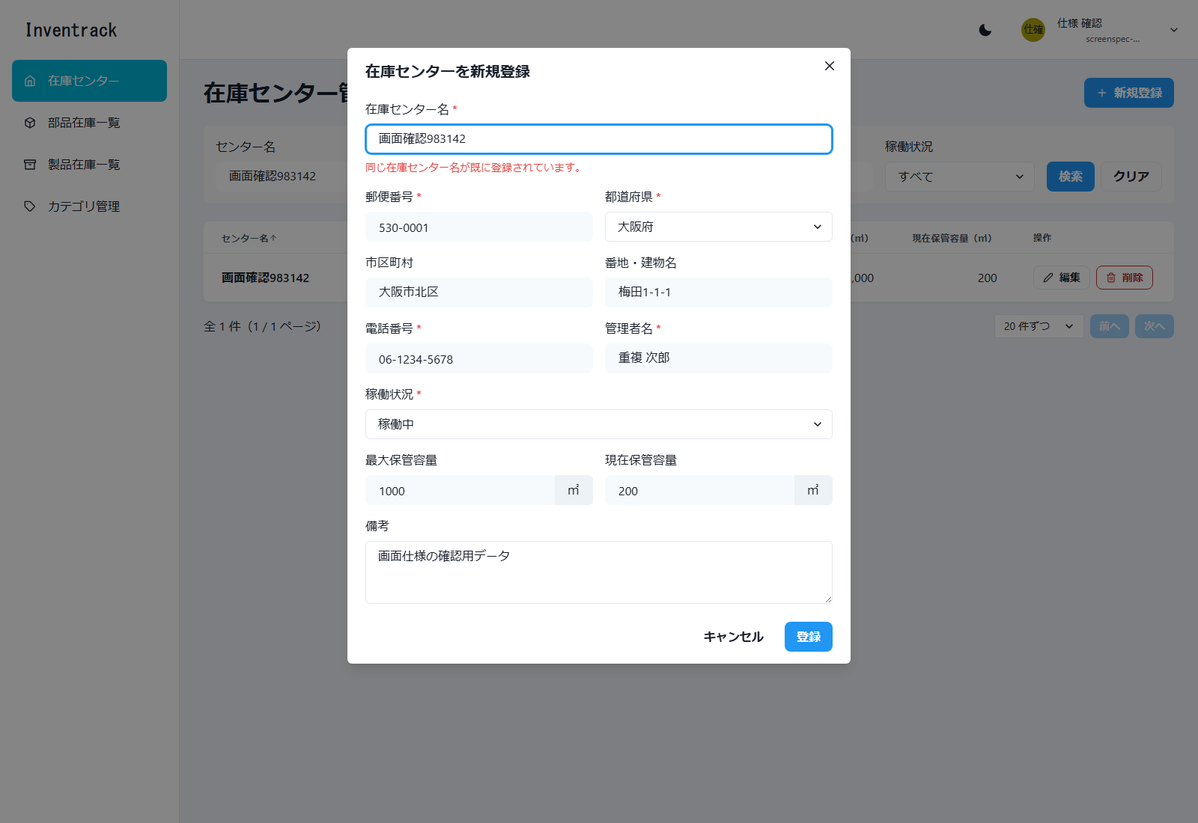

図20 在庫センター管理 編集モーダル（E2E 操作 No.17／ファイル: 17_在庫センター管理_編集モーダル.png）
操作: 作成したセンターの「編集」を押す
この画面で確認すること: 編集モーダルが既存の値（住所は都道府県・市区町村・番地に分割）で開く
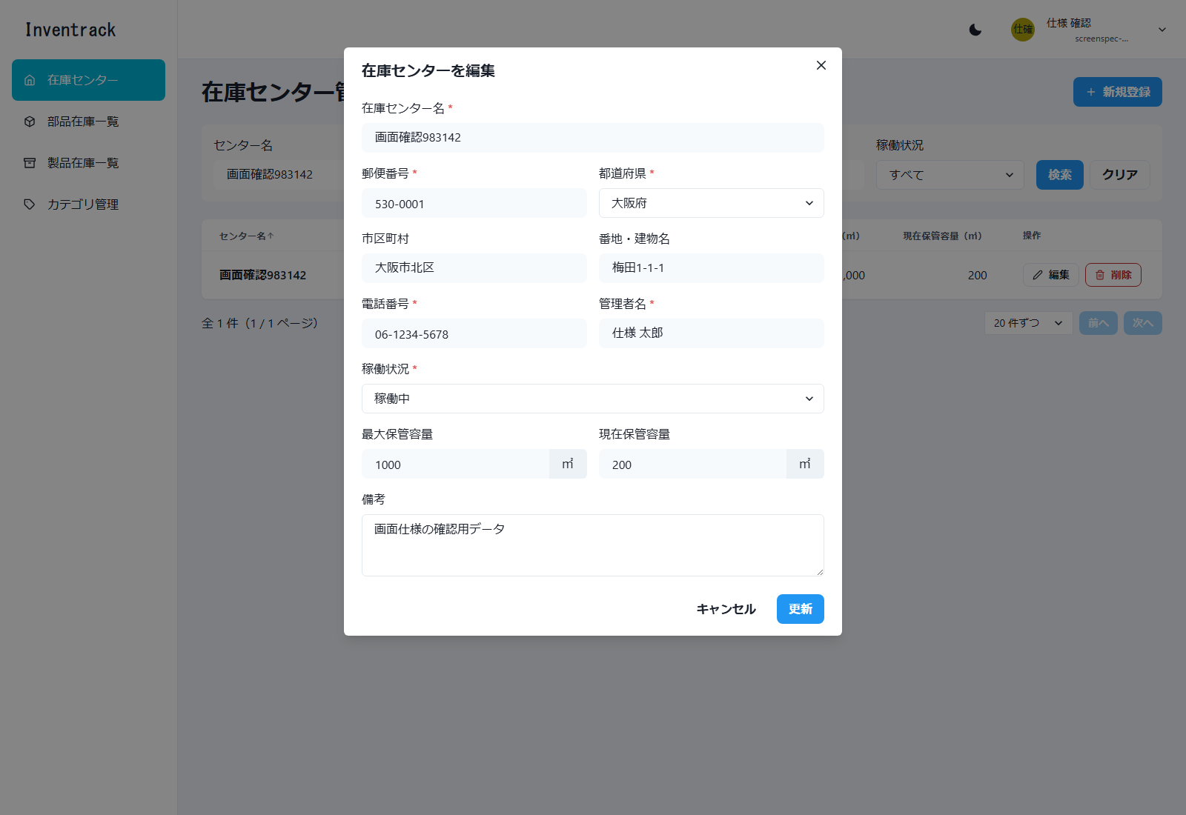

図21 在庫センター管理 更新成功（E2E 操作 No.18／ファイル: 18_在庫センター管理_更新成功.png）
操作: 管理者名と稼働状況を変更して「更新」を押す 入力: 管理者名: 仕様 花子 / 稼働状況: 稼働停止
この画面で確認すること: 「在庫センターを更新しました」が表示される
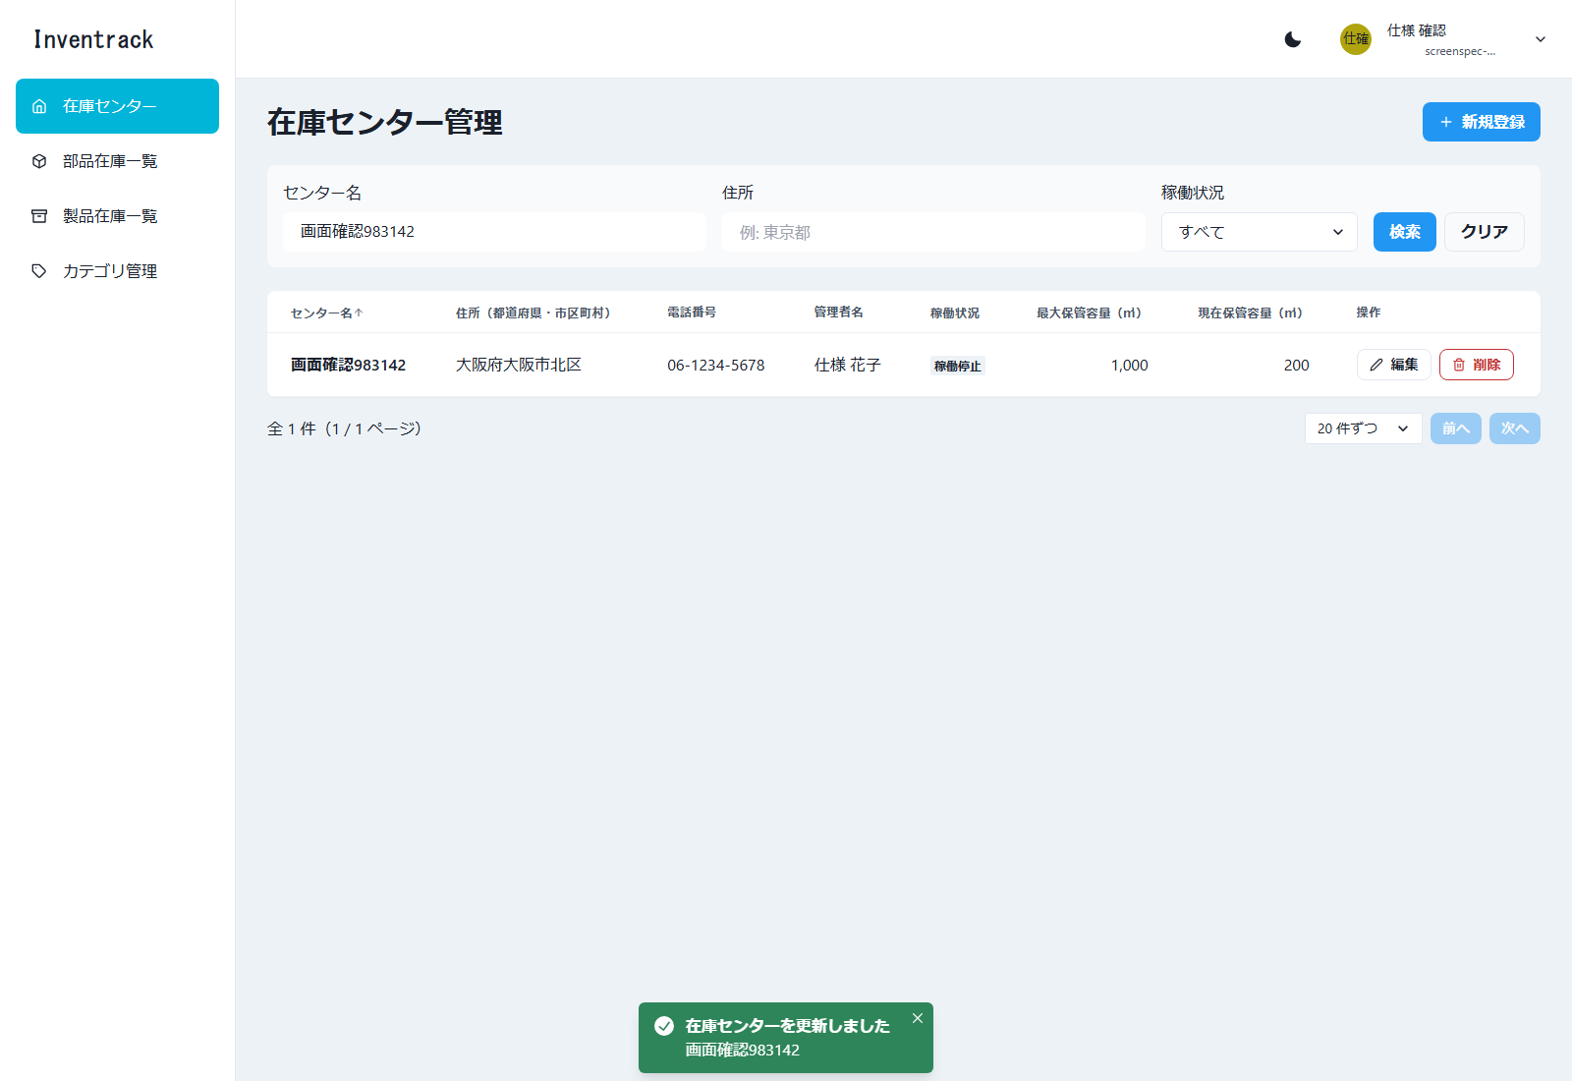

図22 在庫センター管理 削除確認ダイアログ（E2E 操作 No.47／ファイル: 47_在庫センター管理_削除確認ダイアログ.png）
操作: 作成したセンターを削除する 入力: センター名: 画面確認983142
この画面で確認すること: 「センター名」を削除します。よろしいですか？ と確認する

図23 在庫センター管理 削除成功（E2E 操作 No.47／ファイル: 47_在庫センター管理_削除成功.png）
操作: 作成したセンターを削除する 入力: センター名: 画面確認983142
この画面で確認すること: 確認ダイアログ（センター名を表示）で「削除」を押すと「在庫センターを削除しました」が表示される

カテゴリ管理
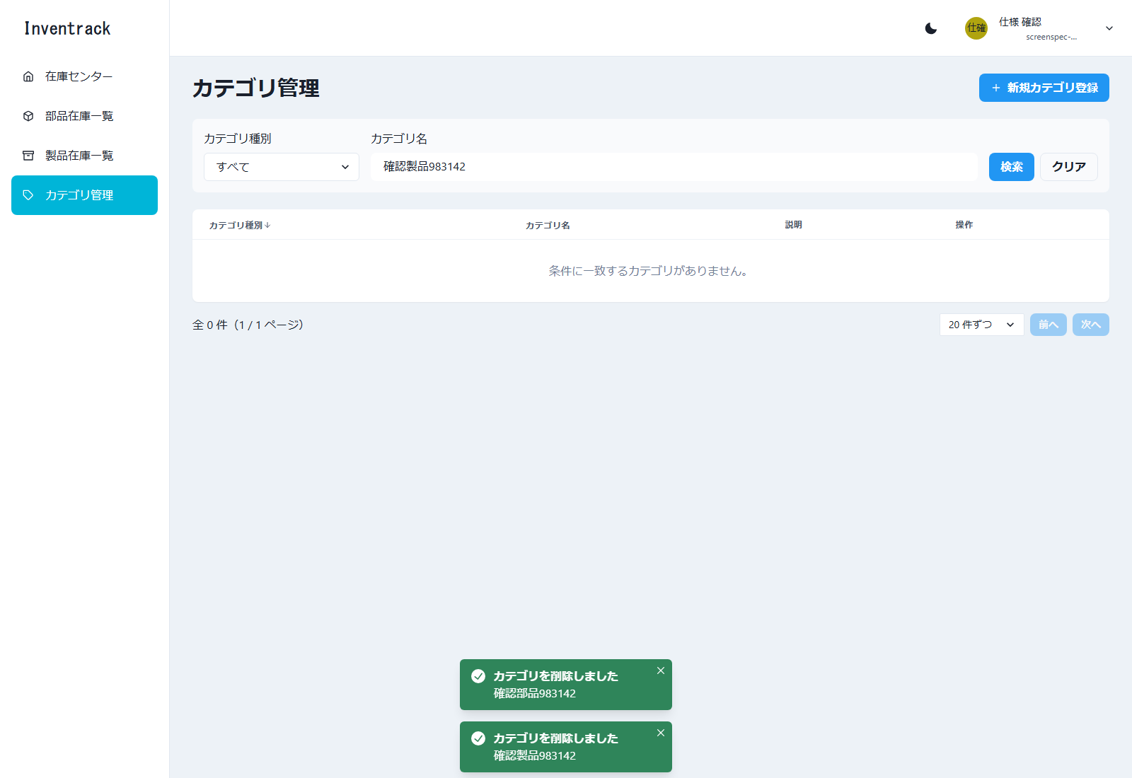
カテゴリ管理 |  |  |  |  |  | ← 表紙へ
/categories 必要（未ログインは /login へ）

1. 基本情報
画面名 | カテゴリ管理
パス | /categories
認証 | 必要（未ログインは /login へ）
概要 | 部品・製品のカテゴリの一覧、検索、並び替え、ページ送り、登録、編集、削除（論理削除）を行う。在庫で使用中のカテゴリは削除できず、種別も変更できない。
使用 API | GET /api/v1/categories POST /api/v1/categories PUT /api/v1/categories/{categoryId} DELETE /api/v1/categories/{categoryId}
実装ファイル | frontend/app/categories/page.tsx、_components/{CategorySearchBar, CategoryTable, CategoryFormModal}.tsx、app/lib/{categories-api, category-form}.ts

2. 画面の構成（領域）
領域 |  | 内容
ヘッダー・サイドバー |  | 共通レイアウト。サイドバーの「カテゴリ管理」が選択状態
タイトル行 |  | 見出し「カテゴリ管理」と「新規カテゴリ登録」ボタン
検索バー |  | カテゴリ種別、カテゴリ名、「検索」「クリア」
一覧 |  | 4 列の表（種別、カテゴリ名、説明、操作）
ページ送り・モーダル |  | 在庫センター管理と同じ構成

3. 画面項目（実画面から取得した項目に、入力制約・動作を補記）
区分 | 項目名 | 種別 | 必須 | 入力制約・形式 | 備考・動作
検索条件 | カテゴリ種別 | 選択 | 任意 |  | 選択肢: すべて／部品／製品
検索条件 | カテゴリ名 | 文字入力 | 任意 | 20 文字まで | 部分一致 入力例（プレースホルダー）: 例: フレーム
ボタン | 検索／クリア | ボタン | - |  | 在庫センター管理と同じ
一覧の列 | カテゴリ種別 | 表示（バッジ） | - |  | 部品／製品。並び替え可
一覧の列 | カテゴリ名 | 表示 | - |  | 並び替え可
一覧の列 | 説明 | 表示 | - |  | 2 行まで表示。並び替え不可
一覧の列 | 操作 | ボタン | - |  | 「編集」「削除」。既定の並びは「種別の降順、カテゴリ名の降順」（画面仕様どおり）
表示 | 件数の表示 | 文字 | - |  | 「全 N 件（x / y ページ）」を一覧の下に表示する
表示 | 1 ページの件数 | 選択 | - | 10 件ずつ／20 件ずつ／50 件ずつ | 既定は 20 件。API の上限は 100 件
ボタン | 前へ／次へ | ボタン | - |  | 先頭では「前へ」、末尾では「次へ」を押せない
ボタン | 新規カテゴリ登録 | ボタン | - |  | 新規登録モーダルを開く
入力フォーム（モーダル） | カテゴリ種別 | 選択 | 必須 | 部品／製品のどちらか | 在庫で使用中のカテゴリの種別は変更できない（400）
入力フォーム（モーダル） | カテゴリ名 | 文字入力 | 必須 | 20 文字以内。< と > は使えない | 同じ種別の中で、未削除のカテゴリ名は重複できない（409。名前欄にエラー）
入力フォーム（モーダル） | 説明 | 複数行入力 | 任意 | 255 文字以内。< と > は使えない
ボタン | キャンセル／登録（編集時は更新） | ボタン | -

4. 操作と動作
操作 | 動作 |  | 呼び出し API |  | 成功時 | 失敗時
一覧の表示 | 画面を開く、または検索・並び替え・ページ送り |  | GET /api/v1/categories?categoryType&categoryName&sort&order&page&size |  | 一覧と件数を表示する | 取得失敗: 画面上部にエラーと「再読み込み」
新規登録 | 「新規カテゴリ登録」→ 入力 →「登録」 |  | POST /api/v1/categories |  | 「カテゴリを登録しました」のトースト | 409（同じ種別に同名）: 名前欄に「同じ種別に同じカテゴリ名が既に登録されています。」。種別が違えば同名でも登録できる
編集 | 行の「編集」→ 変更 →「更新」 |  | PUT /api/v1/categories/{categoryId} |  | 「カテゴリを更新しました」のトースト | 使用中カテゴリの種別変更（400）: モーダル上部に表示
削除 | 行の「削除」→ 確認ダイアログで「削除」 |  | DELETE /api/v1/categories/{categoryId}（論理削除） |  | 「カテゴリを削除しました」のトースト | 在庫で使用中のカテゴリ（400）: トースト「削除できませんでした／カテゴリは在庫で使用されているため削除できません。」。カテゴリは一覧に残る

5. メッセージ
メッセージ |  |  |  | 発生条件
カテゴリを登録しました／更新しました／削除しました |  |  |  | 成功のトースト
カテゴリ種別は必須です |  |  |  | 種別が未選択
カテゴリ名は必須です |  |  |  | カテゴリ名が空
カテゴリ名は20文字以内で入力してください |  |  |  | 21 文字以上
同じ種別に同じカテゴリ名が既に登録されています。 |  |  |  | 重複（サーバーの 409）
カテゴリは在庫で使用されているため削除できません。 |  |  |  | 使用中の削除（サーバーの 400）

6. 画面キャプチャ（E2E 操作で取得）
図24 カテゴリ管理 初期表示（E2E 操作 No.19／ファイル: 19_カテゴリ管理_初期表示.png）
操作: サイドバーの「カテゴリ管理」を押す
この画面で確認すること: /categories に移動し、カテゴリの一覧が表示される
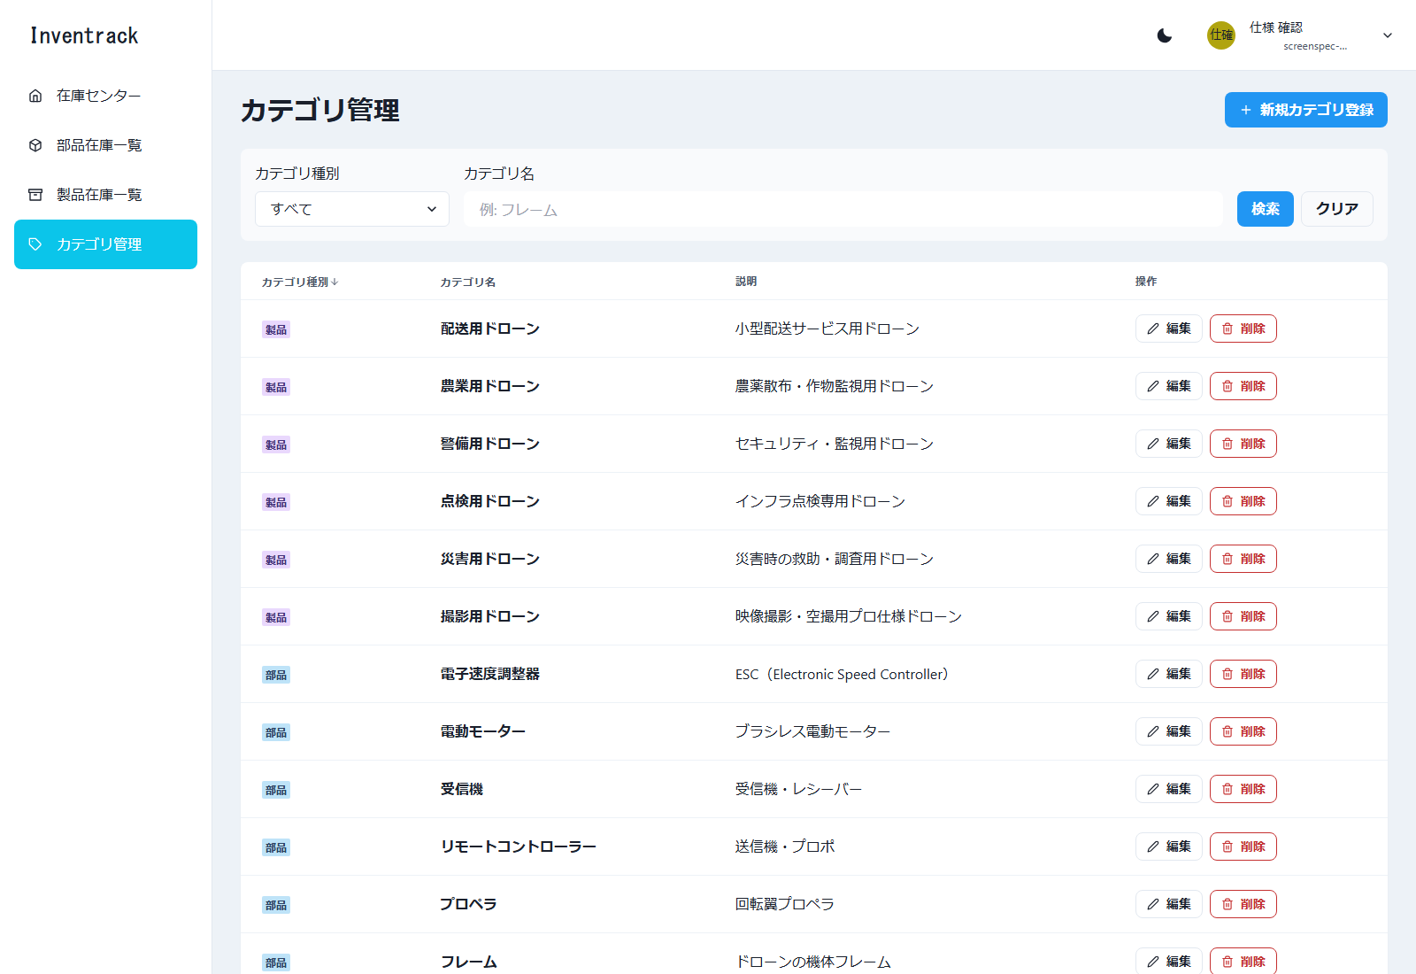

図25 カテゴリ管理 検索（E2E 操作 No.20／ファイル: 20_カテゴリ管理_検索.png）
操作: カテゴリ種別「製品」で検索する 入力: カテゴリ種別: 製品
この画面で確認すること: 製品のカテゴリだけが表示される
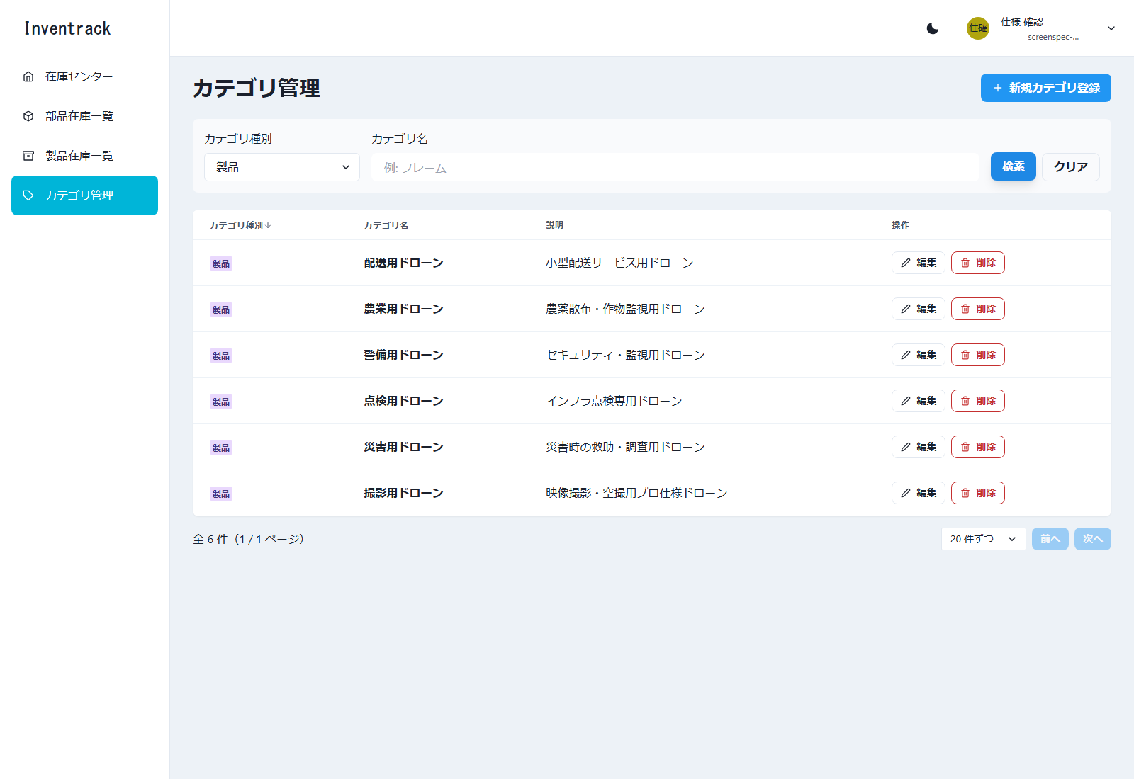

図26 カテゴリ管理 新規登録モーダル（E2E 操作 No.21／ファイル: 21_カテゴリ管理_新規登録モーダル.png）
操作: 「新規カテゴリ登録」を押す
この画面で確認すること: 新規登録モーダルが開く
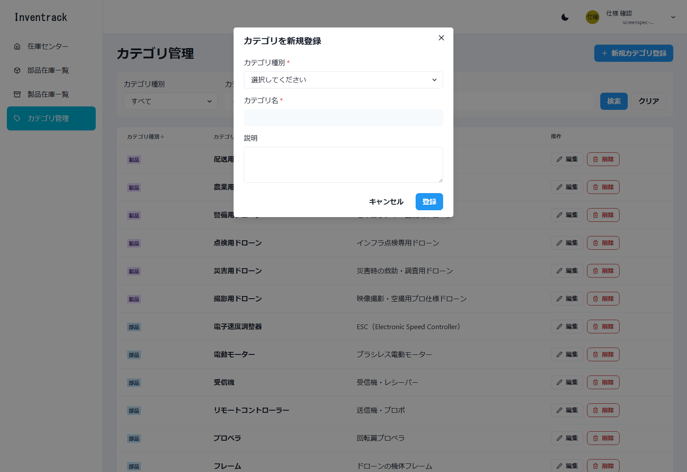

図27 カテゴリ管理 必須エラー（E2E 操作 No.22／ファイル: 22_カテゴリ管理_必須エラー.png）
操作: 何も入力せずに「登録」を押す 入力: 全項目が空
この画面で確認すること: 必須項目のエラーが表示される
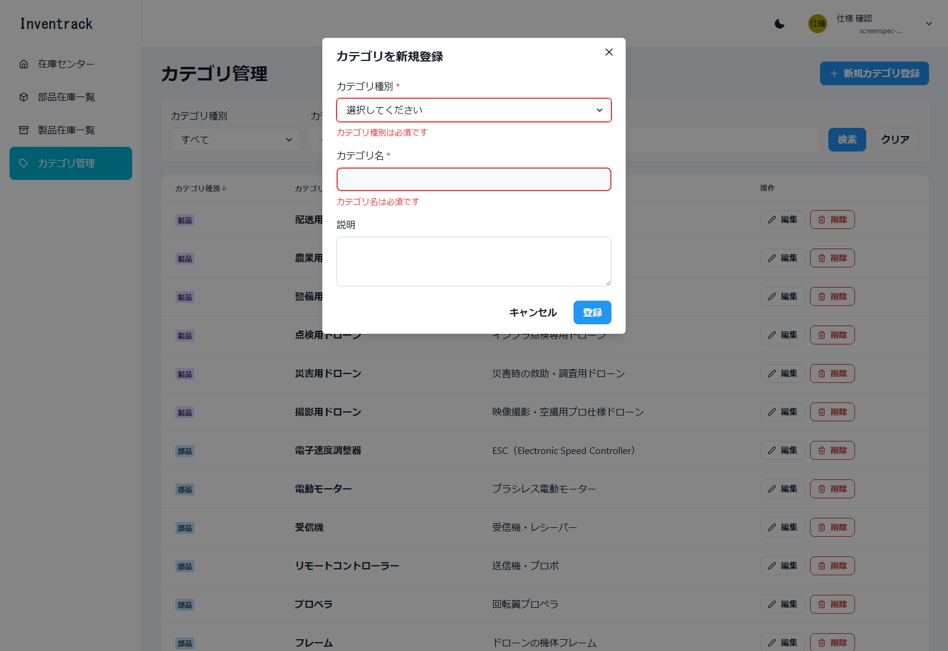

図28 カテゴリ管理 登録成功（E2E 操作 No.23／ファイル: 23_カテゴリ管理_登録成功.png）
操作: 部品カテゴリを登録する 入力: 種別: 部品 / カテゴリ名: 確認部品983142
この画面で確認すること: 「カテゴリを登録しました」が表示される
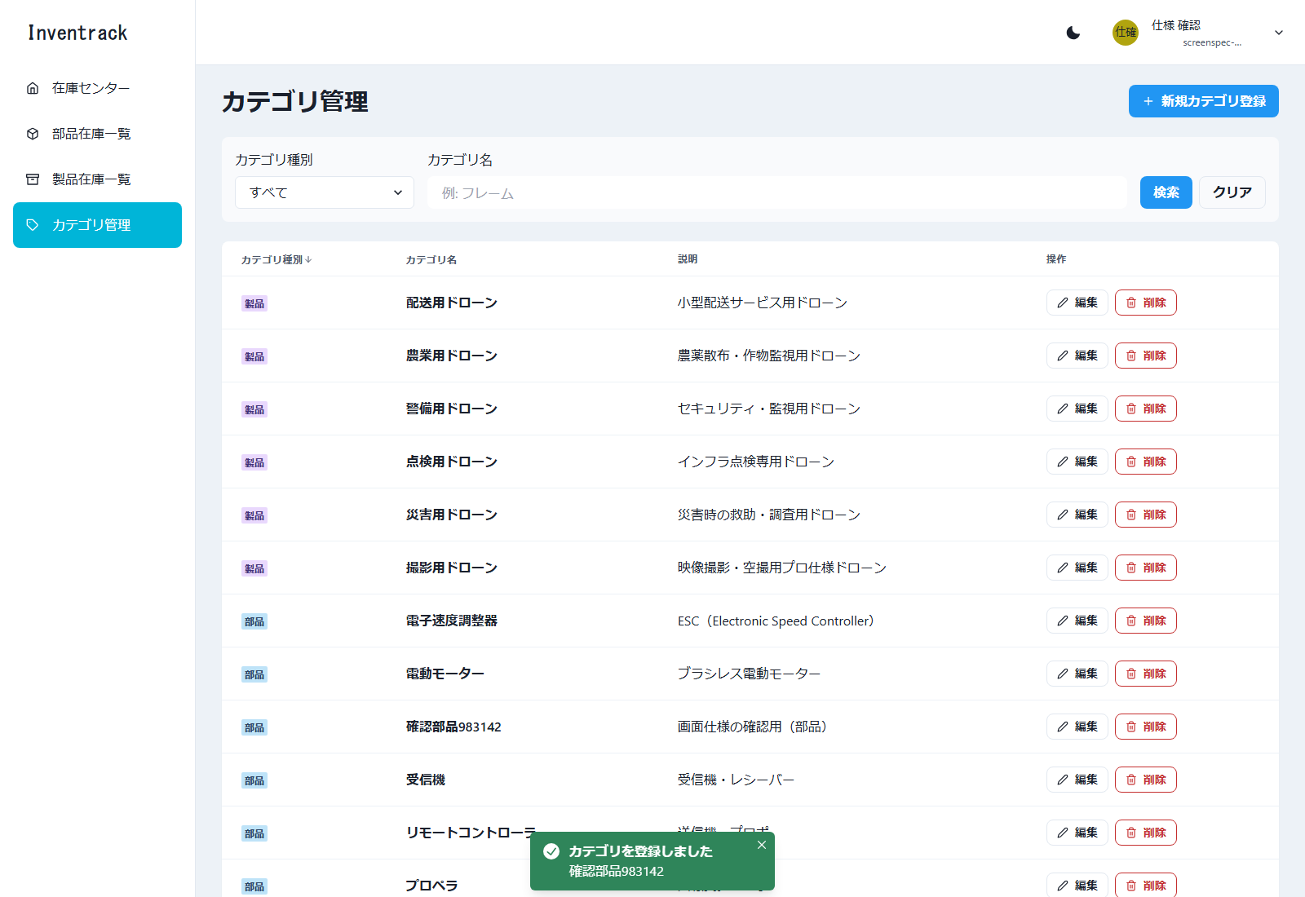

図29 カテゴリ管理 重複エラー（E2E 操作 No.24／ファイル: 24_カテゴリ管理_重複エラー.png）
操作: 同じ種別・同じカテゴリ名で再度登録する 入力: 種別: 部品 / カテゴリ名: 確認部品983142（重複）
この画面で確認すること: 名前の欄に「同じ種別に同じカテゴリ名が既に登録されています。」が表示される
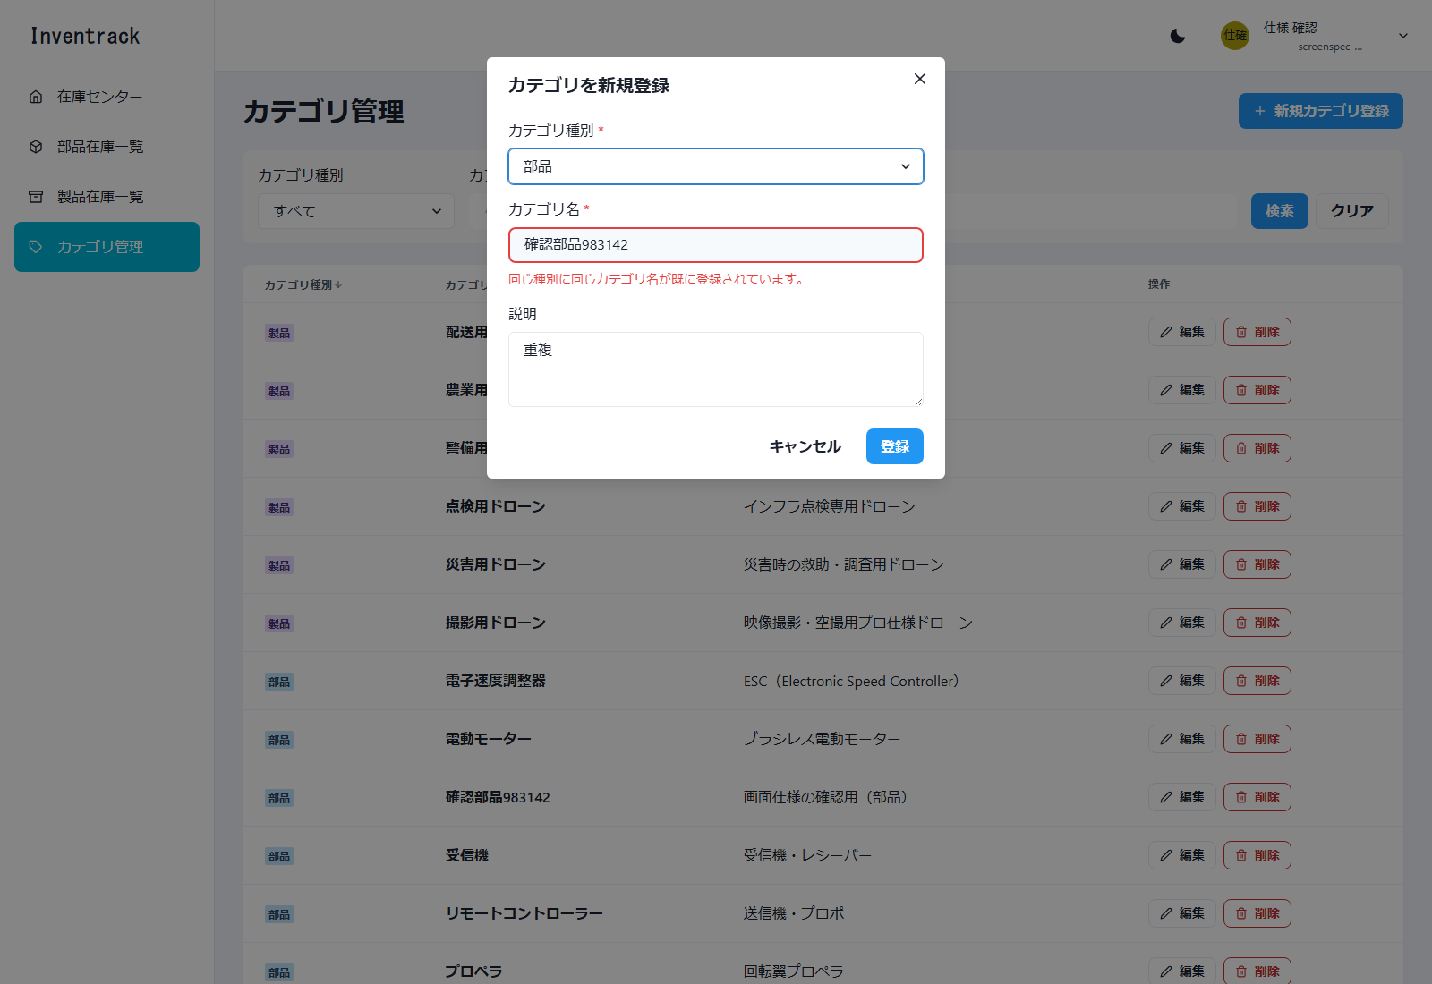

図30 カテゴリ管理 編集モーダル（E2E 操作 No.26／ファイル: 26_カテゴリ管理_編集モーダル.png）
操作: 作成した部品カテゴリを検索し、「編集」を押す 入力: カテゴリ名: 確認部品983142
この画面で確認すること: 編集モーダルが既存の値で開く
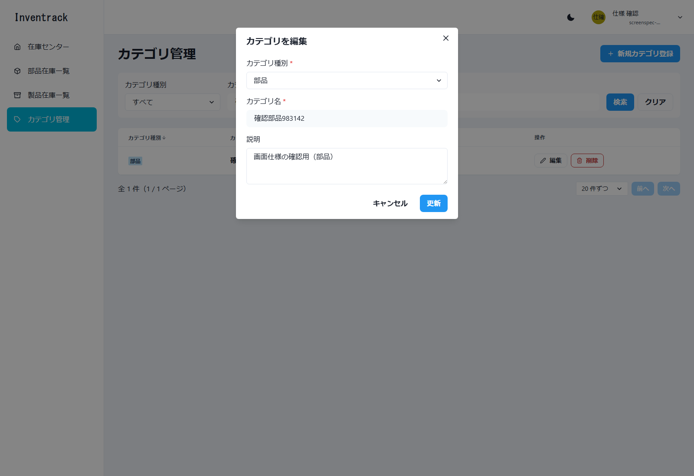

図31 カテゴリ管理 更新成功（E2E 操作 No.27／ファイル: 27_カテゴリ管理_更新成功.png）
操作: 説明を変更して「更新」を押す 入力: 説明: 画面仕様の確認用（更新後）
この画面で確認すること: 「カテゴリを更新しました」が表示される
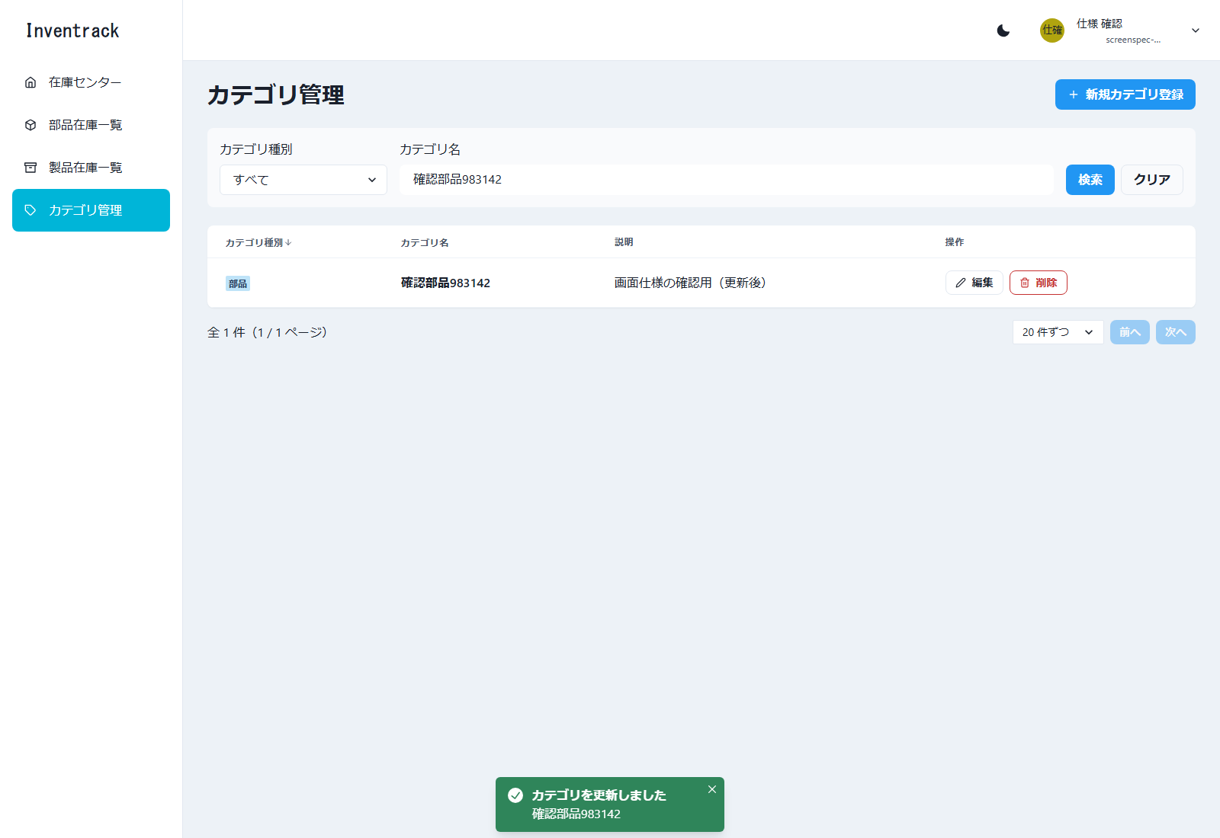

図32 カテゴリ管理 削除確認ダイアログ（E2E 操作 No.36／ファイル: 36_カテゴリ管理_削除確認ダイアログ.png）
操作: 在庫で使用中の部品カテゴリを削除する 入力: カテゴリ名: 確認部品983142（部品在庫が使用中）
この画面で確認すること: 行の「削除」で開く確認ダイアログ。在庫で使用中のカテゴリでも、確認までは進む（結果は次の図）
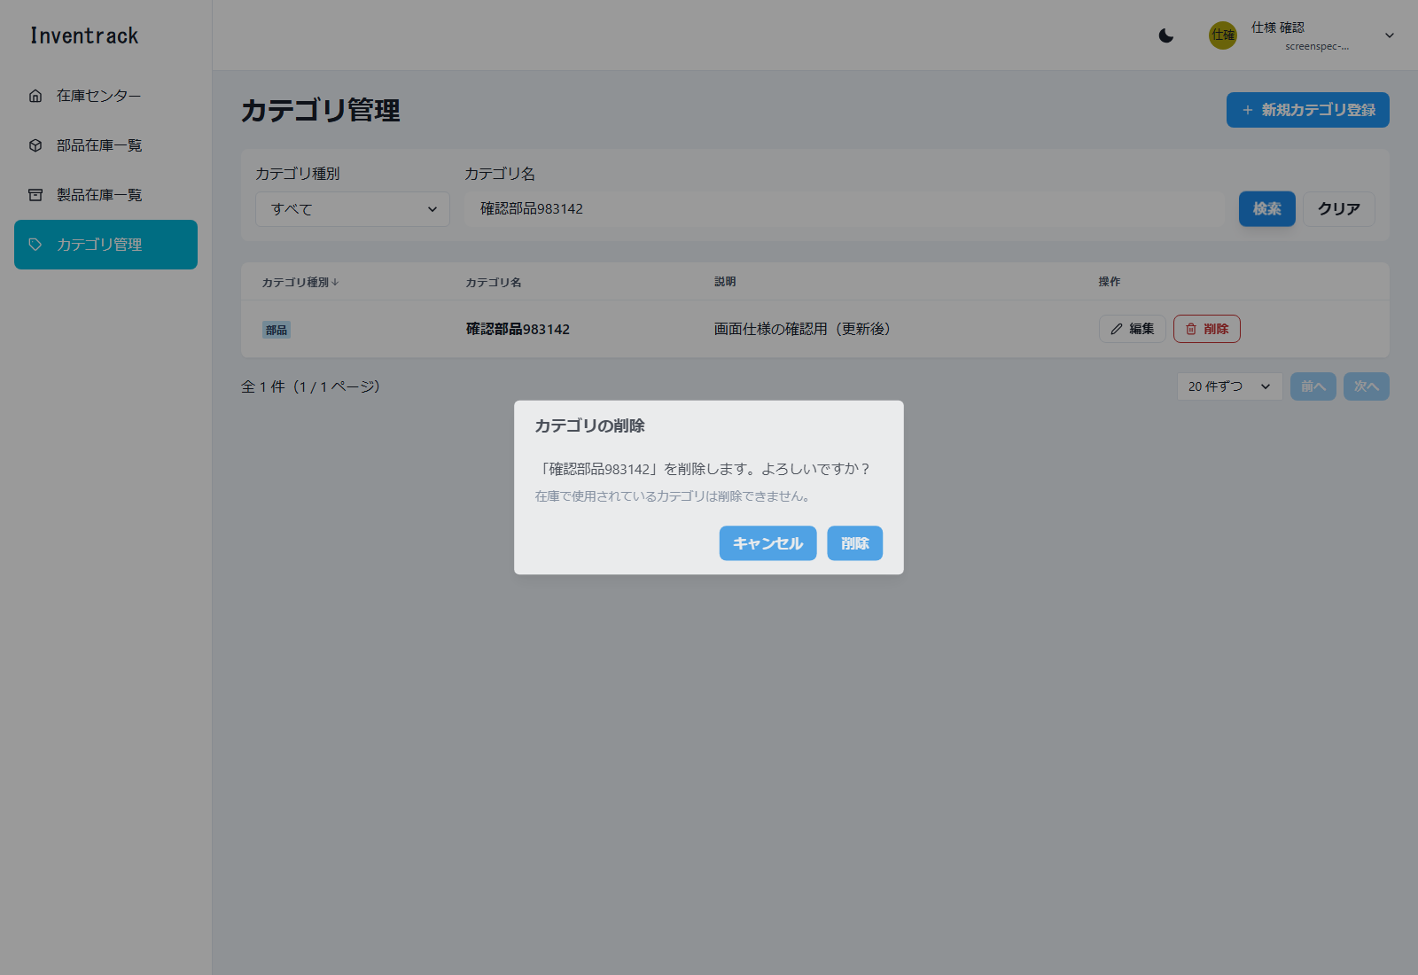

図33 カテゴリ管理 使用中の削除エラー（E2E 操作 No.36／ファイル: 36_カテゴリ管理_使用中の削除エラー.png）
操作: 在庫で使用中の部品カテゴリを削除する 入力: カテゴリ名: 確認部品983142（部品在庫が使用中）
この画面で確認すること: 「削除できませんでした／カテゴリは在庫で使用されているため削除できません。」が表示され、カテゴリは残る
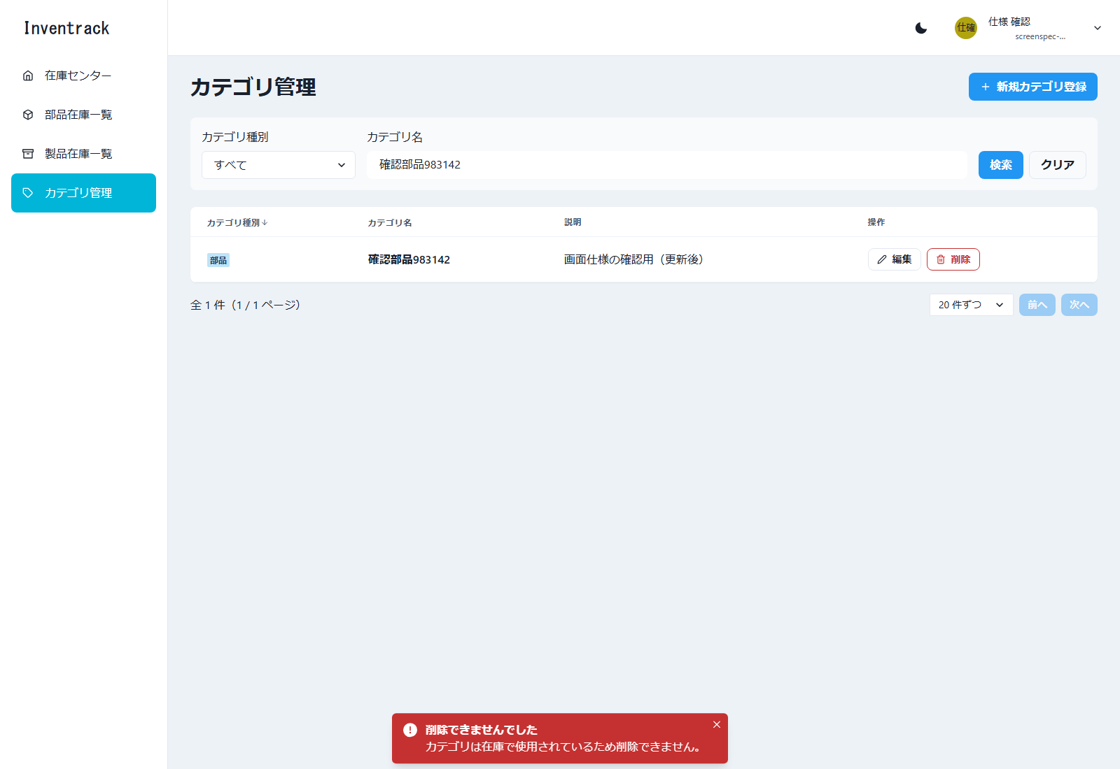

図34 カテゴリ管理 削除成功（E2E 操作 No.46／ファイル: 46_カテゴリ管理_削除成功.png）
操作: 在庫の無くなったカテゴリ（部品・製品）を削除する 入力: 確認部品983142 / 確認製品983142
この画面で確認すること: 「カテゴリを削除しました」が表示される

部品在庫一覧
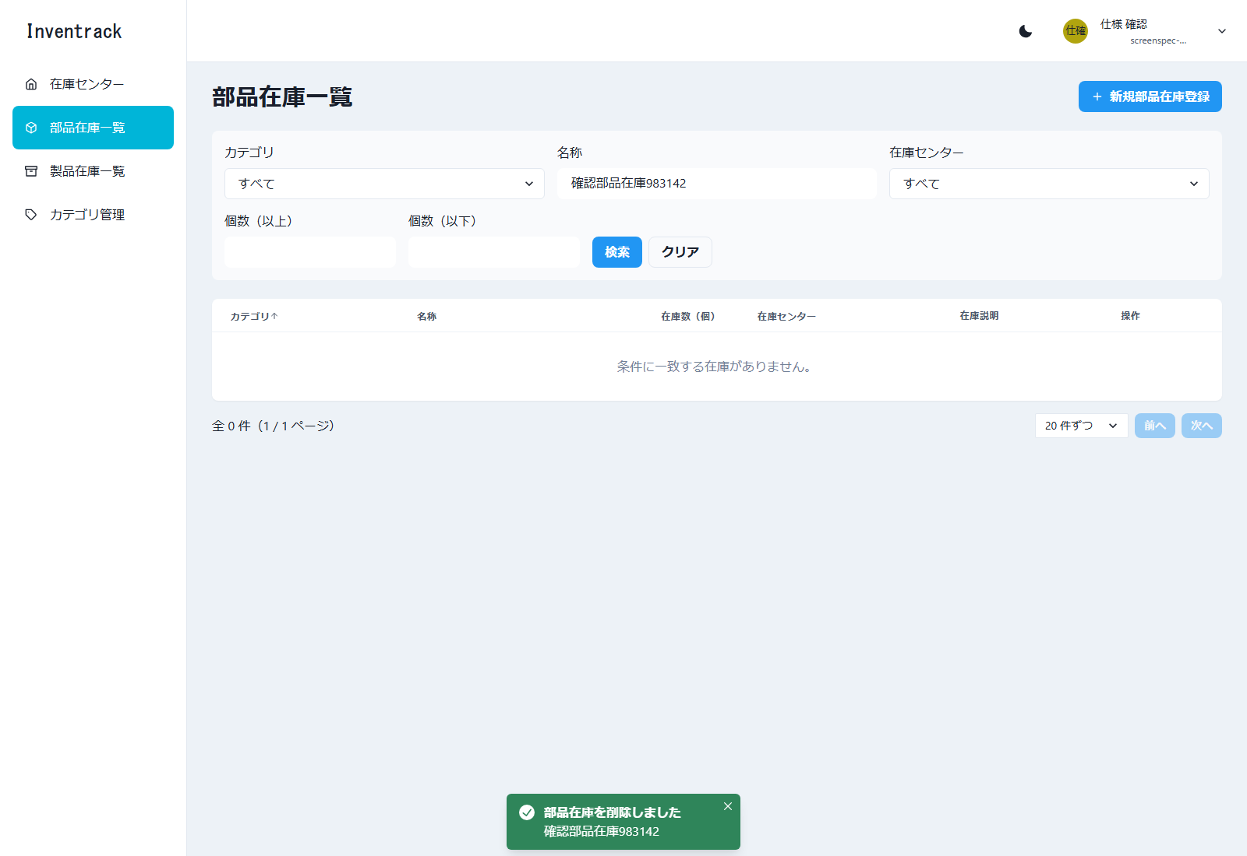
部品在庫一覧 |  |  |  |  |  | ← 表紙へ
/parts-stocks 必要（未ログインは /login へ）

1. 基本情報
画面名 | 部品在庫一覧
パス | /parts-stocks
認証 | 必要（未ログインは /login へ）
概要 | 部品在庫の一覧、検索、並び替え、ページ送り、登録、編集、削除（論理削除）を行う。カテゴリ名・センター名は API が結合して返す。
使用 API | GET /api/v1/parts-stocks POST /api/v1/parts-stocks PUT /api/v1/parts-stocks/{stockId} DELETE /api/v1/parts-stocks/{stockId} （選択肢）GET /api/v1/categories?categoryType=part、GET /api/v1/centers
実装ファイル | frontend/app/parts-stocks/page.tsx、app/components/stocks/{StockListPage, StockSearchBar, StockTable, StockFormModal}.tsx、app/lib/{stocks-api, stock-form}.ts、app/hooks/useOptions.ts

2. 画面の構成（領域）
領域 |  | 内容
ヘッダー・サイドバー |  | 共通レイアウト。サイドバーの「部品在庫一覧」が選択状態
タイトル行 |  | 見出し「部品在庫一覧」と「新規部品在庫登録」ボタン
検索バー |  | カテゴリ、名称、在庫センター、個数（以上・以下）、「検索」「クリア」
一覧 |  | 6 列の表（カテゴリ、名称、在庫数、在庫センター、在庫説明、操作）
ページ送り・モーダル |  | 在庫センター管理と同じ構成

3. 画面項目（実画面から取得した項目に、入力制約・動作を補記）
区分 | 項目名 | 種別 | 必須 | 入力制約・形式 | 備考・動作
検索条件 | カテゴリ | 選択 | 任意 |  | 選択肢: すべて＋部品用のカテゴリ
検索条件 | 名称 | 文字入力 | 任意 | 100 文字まで | 部分一致
検索条件 | 在庫センター | 選択 | 任意 |  | 選択肢: すべて＋各在庫センター（画面仕様に無い追加項目）
検索条件 | 個数（以上） | 文字入力 | 任意 | 0 以上の整数 | 個数（以下）より大きいと、API を呼ばず画面でエラーにする
検索条件 | 個数（以下） | 文字入力 | 任意 | 0 以上の整数
ボタン | 検索／クリア | ボタン | - |  | 在庫センター管理と同じ
一覧の列 | カテゴリ | 表示 | - |  | 並び替え可（既定の並びは「カテゴリ名の昇順、名称の昇順」）
一覧の列 | 名称 | 表示 | - |  | 並び替え可
一覧の列 | 在庫数（個） | 表示 | - |  | 並び替え可
一覧の列 | 在庫センター | 表示 | - |  | 並び替え可。同じ名称が別のセンターにあり得るため、操作ボタンのラベルは「名称（センター名）」にする
一覧の列 | 在庫説明 | 表示 | -
一覧の列 | 操作 | ボタン | - |  | 「編集」「削除」
表示 | 件数の表示 | 文字 | - |  | 「全 N 件（x / y ページ）」を一覧の下に表示する
表示 | 1 ページの件数 | 選択 | - | 10 件ずつ／20 件ずつ／50 件ずつ | 既定は 20 件。API の上限は 100 件
ボタン | 前へ／次へ | ボタン | - |  | 先頭では「前へ」、末尾では「次へ」を押せない
ボタン | 新規部品在庫登録 | ボタン | - |  | 新規登録モーダルを開く
入力フォーム（モーダル） | 名称 | 文字入力 | 必須 | 255 文字以内。< と > は使えない | 同じ在庫センターの中で、未削除の名称は重複できない（409。名称欄にエラー）。別のセンターには同名を置ける
入力フォーム（モーダル） | カテゴリ | 選択 | 必須 | 部品用のカテゴリ | 選択肢は部品用のカテゴリだけ（製品用は出ない）
入力フォーム（モーダル） | 在庫センター | 選択 | 必須 |  | 選択肢は未削除の在庫センター
入力フォーム（モーダル） | 在庫数 | 文字入力 | 必須 | 0 以上 999,999,999 以下の整数 | 単位は「個」
入力フォーム（モーダル） | 在庫説明 | 複数行入力 | 任意 | 255 文字以内。< と > は使えない
ボタン | キャンセル／登録（編集時は更新） | ボタン | -

4. 操作と動作
操作 | 動作 |  | 呼び出し API |  | 成功時 | 失敗時
一覧の表示 | 画面を開く、または検索・並び替え・ページ送り |  | GET /api/v1/parts-stocks?categoryId&centerId&name&amountMin&amountMax&sort&order&page&size |  | 一覧と件数を表示する | 取得失敗: 画面上部にエラーと「再読み込み」。0 件: 「条件に一致する在庫がありません。」
新規登録 | 「新規部品在庫登録」→ 入力 →「登録」 |  | POST /api/v1/parts-stocks |  | 「部品在庫を登録しました」のトースト | 409: 名称欄に「同じ在庫センターに同じ名称の部品在庫が既に登録されています。」。400 でメッセージが項目名（カテゴリ、在庫センター）で始まるもの: その項目。それ以外: モーダル上部
編集 | 行の「編集」→ 変更 →「更新」 |  | PUT /api/v1/parts-stocks/{stockId} |  | 「部品在庫を更新しました」のトースト | 404: モーダル上部に表示
削除 | 行の「削除」→ 確認ダイアログで「削除」 |  | DELETE /api/v1/parts-stocks/{stockId}（論理削除） |  | 「部品在庫を削除しました」のトースト | 404（すでに削除済み）は成功として扱う

5. メッセージ
メッセージ |  |  |  | 発生条件
部品在庫を登録しました／更新しました／削除しました |  |  |  | 成功のトースト
名称は必須です／カテゴリは必須です／在庫センターは必須です／在庫数は必須です |  |  |  | 必須項目が空
在庫数は 0 以上の整数で入力してください |  |  |  | 在庫数が整数でない
個数（以上）は個数（以下）以下にしてください |  |  |  | 検索の個数の範囲が逆
同じ在庫センターに同じ名称の部品在庫が既に登録されています。 |  |  |  | 重複（サーバーの 409）

6. 画面キャプチャ（E2E 操作で取得）
図35 部品在庫一覧 初期表示（E2E 操作 No.28／ファイル: 28_部品在庫一覧_初期表示.png）
操作: サイドバーの「部品在庫一覧」を押す
この画面で確認すること: /parts-stocks に移動し、部品在庫の一覧が表示される
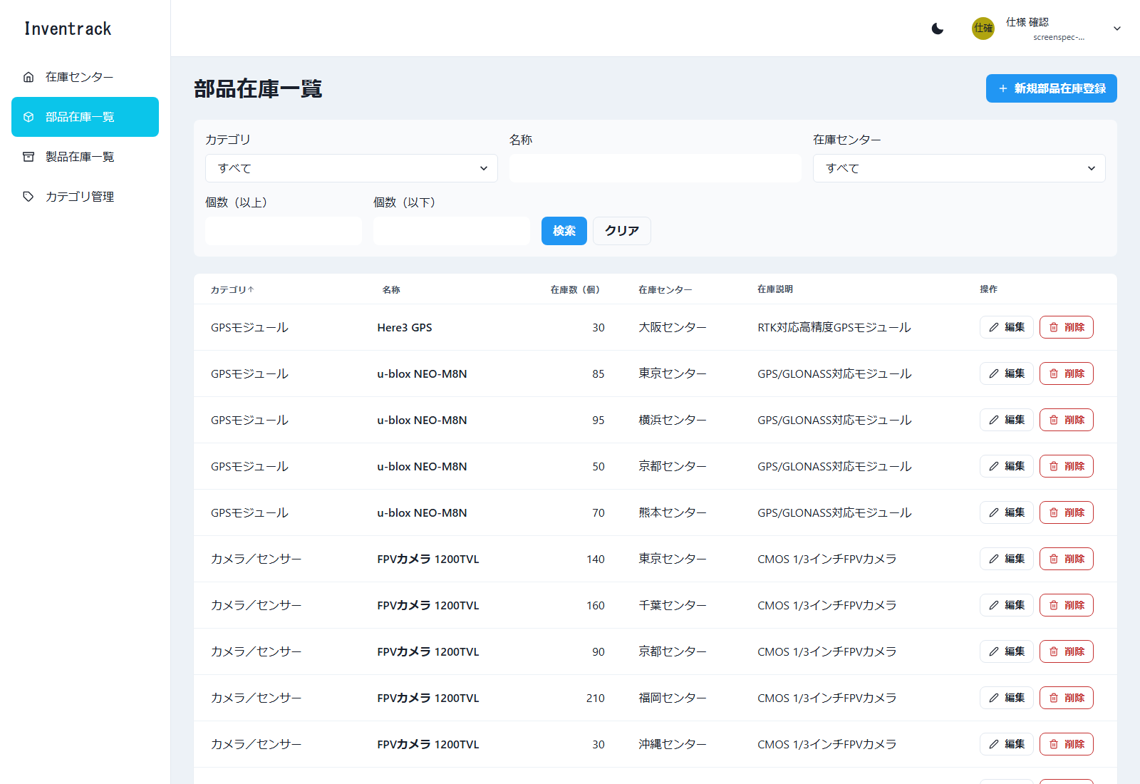

図36 部品在庫一覧 検索（E2E 操作 No.29／ファイル: 29_部品在庫一覧_検索.png）
操作: 在庫センター・個数の範囲で検索する 入力: 在庫センター: 東京センター / 個数（以上）: 10
この画面で確認すること: 条件に合う在庫だけが表示される
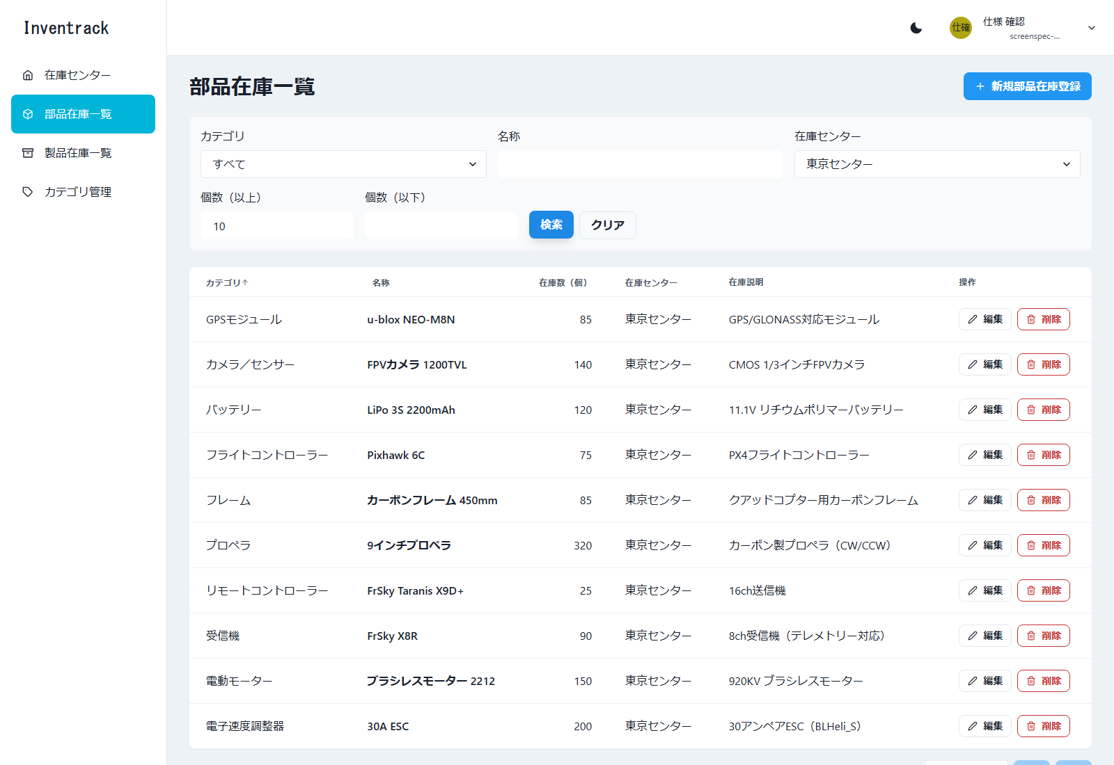

図37 部品在庫一覧 範囲エラー（E2E 操作 No.30／ファイル: 30_部品在庫一覧_範囲エラー.png）
操作: 個数の範囲が逆の条件で検索する 入力: 個数（以上）: 100 / 個数（以下）: 10
この画面で確認すること: API を呼ばず、画面でエラーが表示される
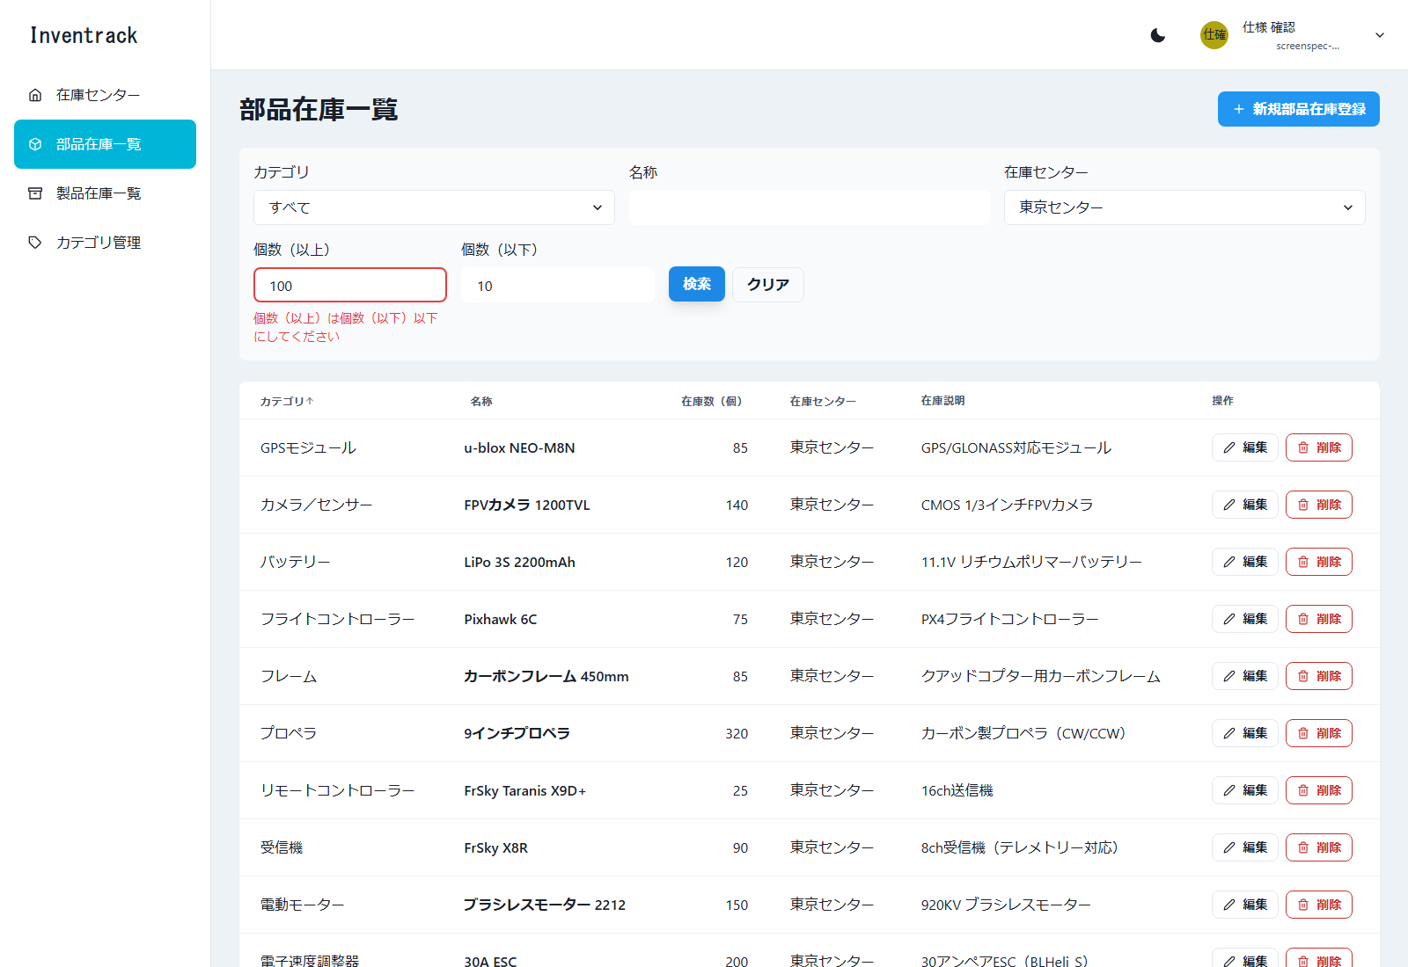

図38 部品在庫一覧 新規登録モーダル（E2E 操作 No.31／ファイル: 31_部品在庫一覧_新規登録モーダル.png）
操作: 「新規部品在庫登録」を押す
この画面で確認すること: 新規登録モーダルが開く（カテゴリは部品用だけ）
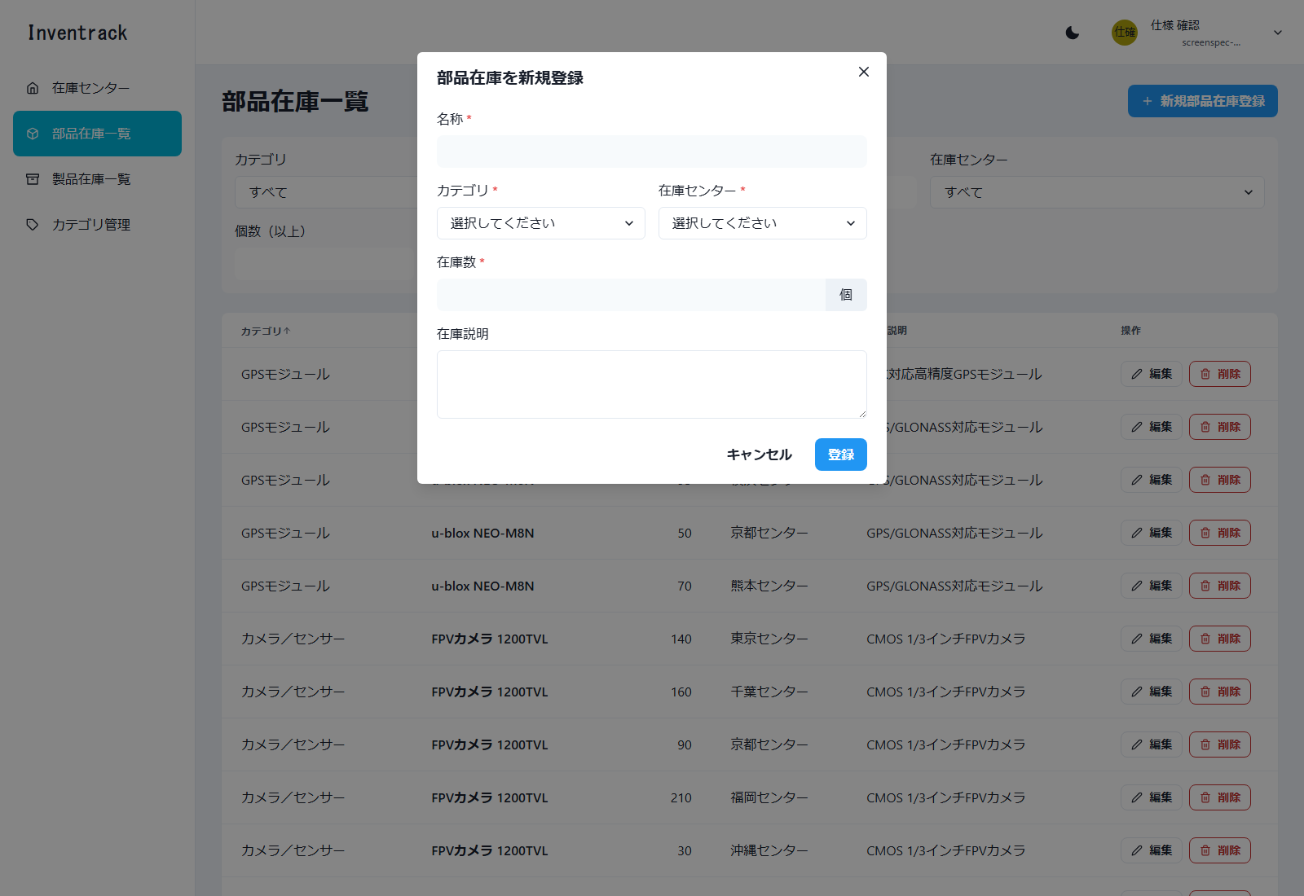

図39 部品在庫一覧 必須エラー（E2E 操作 No.32／ファイル: 32_部品在庫一覧_必須エラー.png）
操作: 何も入力せずに「登録」を押す 入力: 全項目が空
この画面で確認すること: 必須項目のエラーが表示される
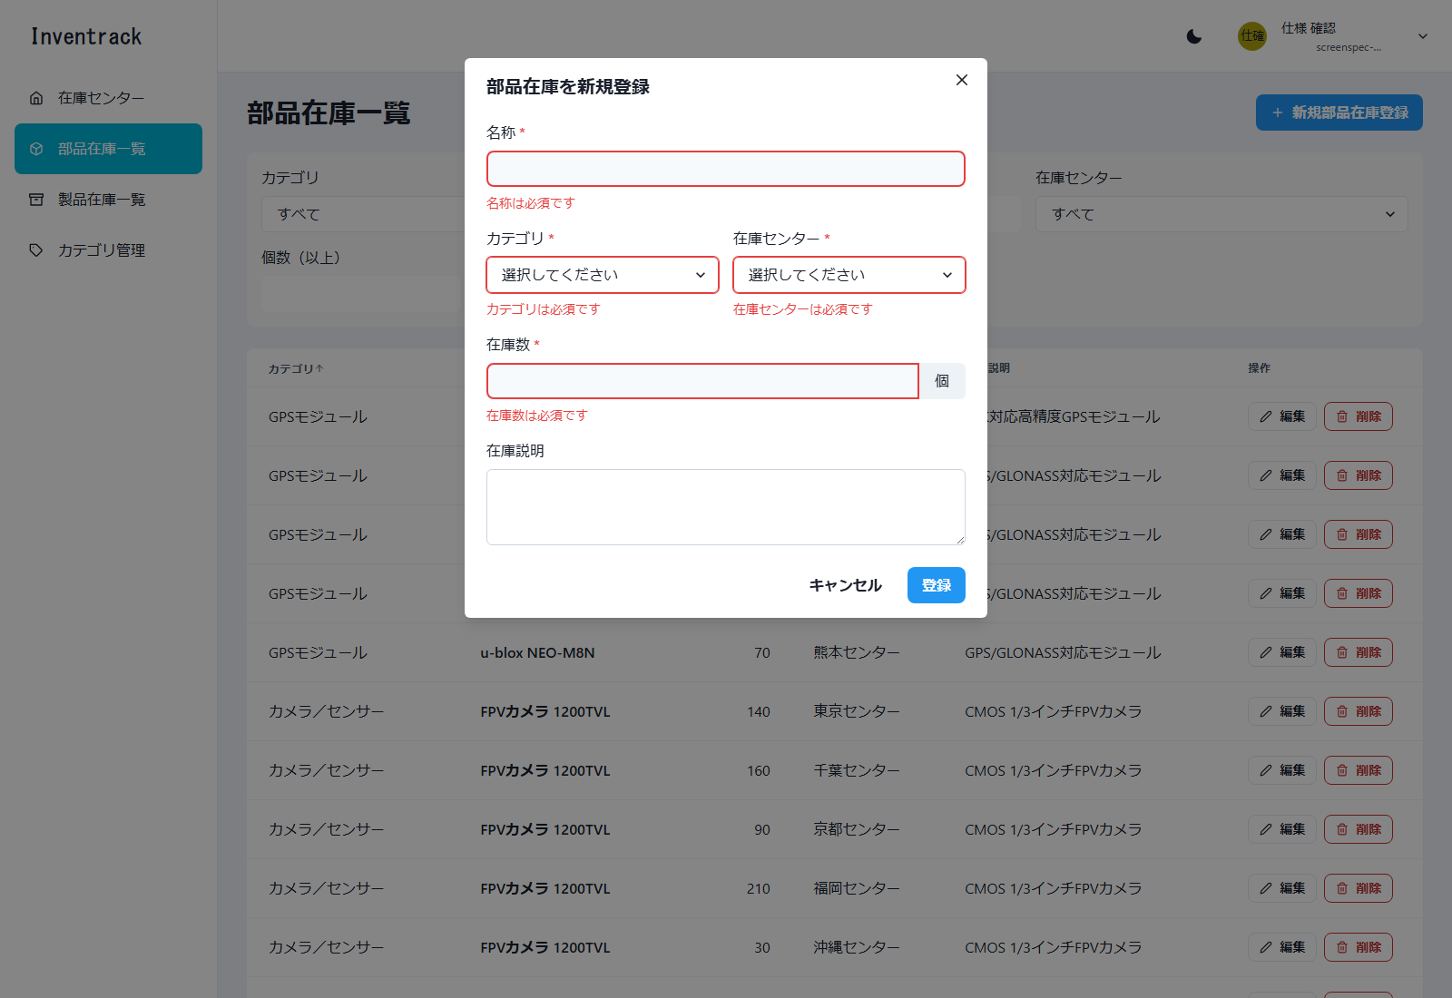

図40 部品在庫一覧 登録成功（E2E 操作 No.33／ファイル: 33_部品在庫一覧_登録成功.png）
操作: 正しい値を入力して「登録」を押す 入力: 名称: 確認部品在庫983142 / カテゴリ: 確認部品983142 / センター: 画面確認983142 / 在庫数: 30
この画面で確認すること: 「部品在庫を登録しました」が表示される
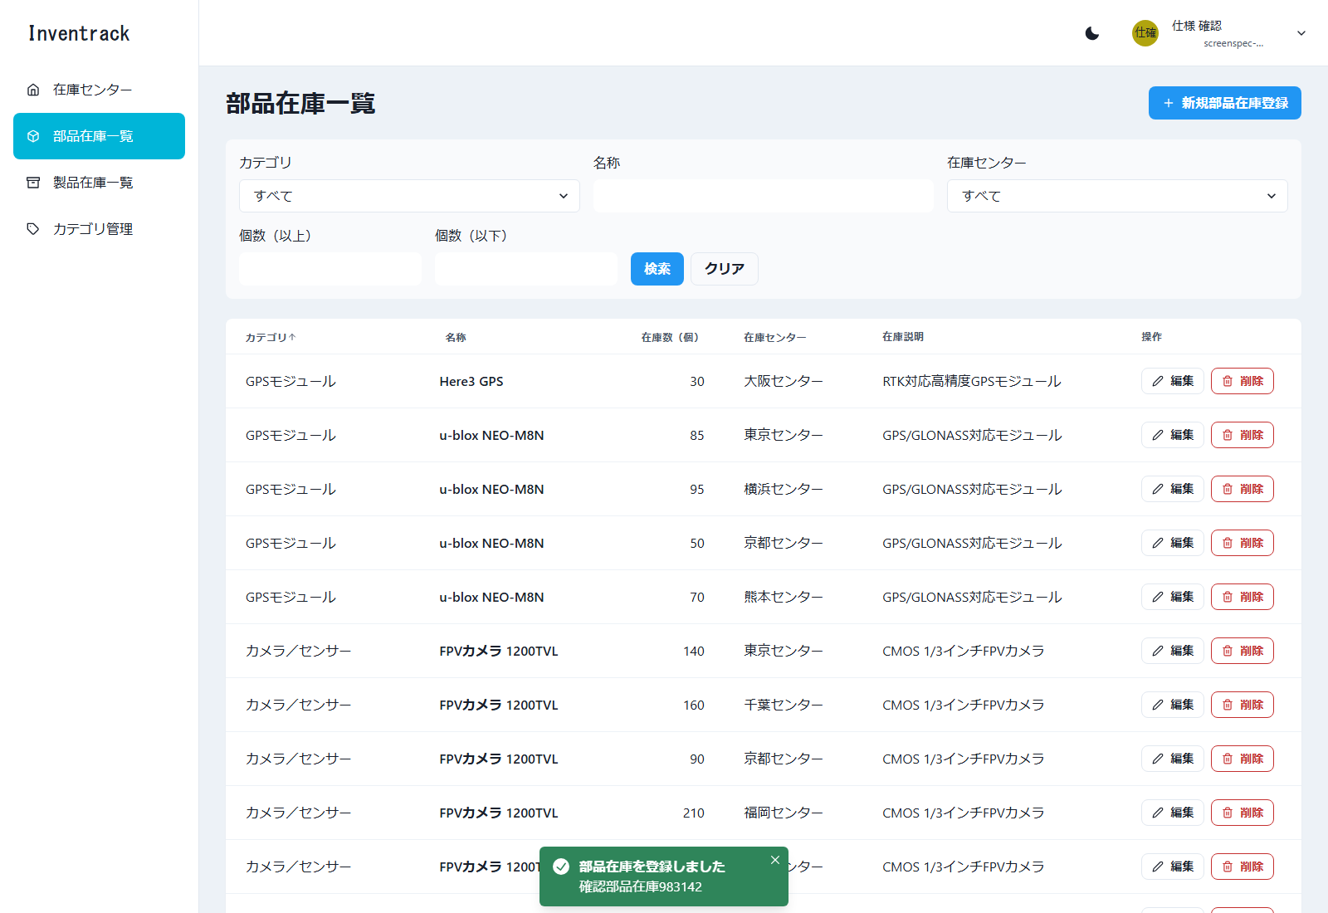

図41 部品在庫一覧 重複エラー（E2E 操作 No.34／ファイル: 34_部品在庫一覧_重複エラー.png）
操作: 同じセンターに同じ名称で再度登録する 入力: 名称: 確認部品在庫983142（同じセンター）
この画面で確認すること: 名称の欄に「同じ在庫センターに同じ名称の部品在庫が既に登録されています。」が表示される
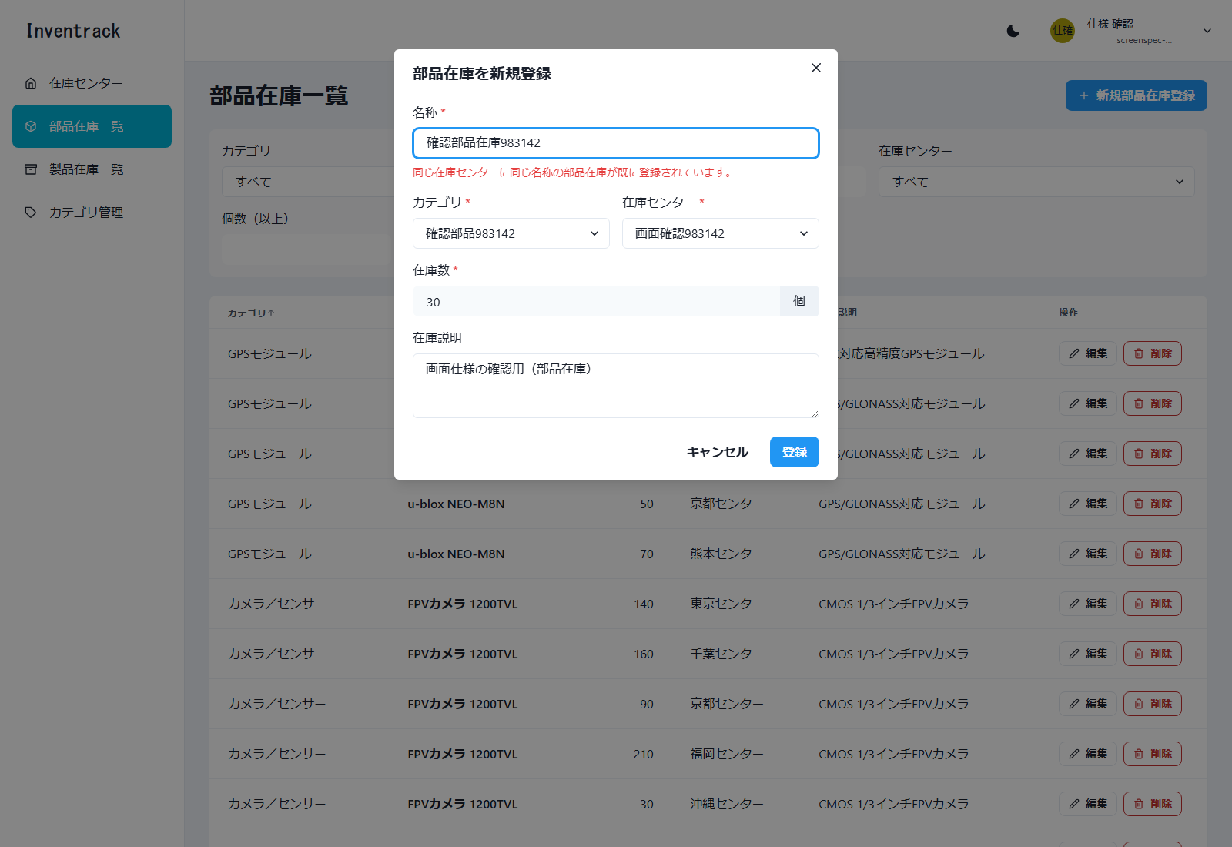

図42 部品在庫一覧 編集モーダル（E2E 操作 No.35／ファイル: 35_部品在庫一覧_編集モーダル.png）
操作: 作成した在庫を名称で検索し、「編集」で在庫数を変更する 入力: 名称: 確認部品在庫983142 / 在庫数: 30 → 45
この画面で確認すること: 行の「編集」で開く。既存の値が入っている
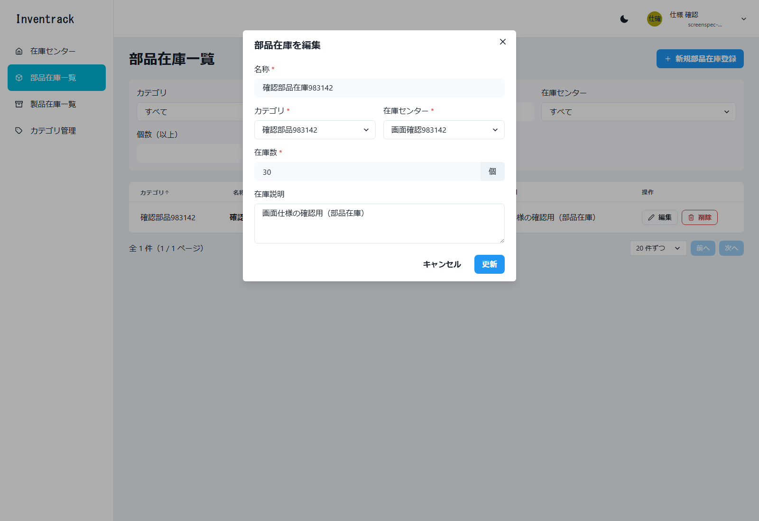

図43 部品在庫一覧 更新成功（E2E 操作 No.35／ファイル: 35_部品在庫一覧_更新成功.png）
操作: 作成した在庫を名称で検索し、「編集」で在庫数を変更する 入力: 名称: 確認部品在庫983142 / 在庫数: 30 → 45
この画面で確認すること: 「部品在庫を更新しました」が表示される


図44 部品在庫一覧 削除成功（E2E 操作 No.45／ファイル: 45_部品在庫一覧_削除成功.png）
操作: 作成した部品在庫を削除する 入力: 名称: 確認部品在庫983142
この画面で確認すること: 「部品在庫を削除しました」が表示される

製品在庫一覧
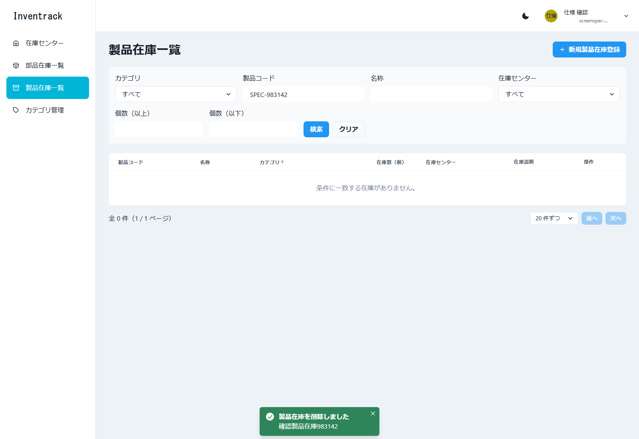
製品在庫一覧 |  |  |  |  |  | ← 表紙へ
/products-stocks 必要（未ログインは /login へ）

1. 基本情報
画面名 | 製品在庫一覧
パス | /products-stocks
認証 | 必要（未ログインは /login へ）
概要 | 製品在庫の一覧、検索、並び替え、ページ送り、登録、編集、削除（論理削除）を行う。部品在庫一覧と同じ部品（StockListPage）を使い、製品コードの列・検索・入力が加わる。
使用 API | GET /api/v1/products-stocks POST /api/v1/products-stocks PUT /api/v1/products-stocks/{stockId} DELETE /api/v1/products-stocks/{stockId} （選択肢）GET /api/v1/categories?categoryType=product、GET /api/v1/centers
実装ファイル | frontend/app/products-stocks/page.tsx、app/components/stocks/*（部品在庫と共通）

2. 画面の構成（領域）
領域 |  | 内容
ヘッダー・サイドバー |  | 共通レイアウト。サイドバーの「製品在庫一覧」が選択状態
タイトル行 |  | 見出し「製品在庫一覧」と「新規製品在庫登録」ボタン
検索バー |  | カテゴリ、製品コード、名称、在庫センター、個数（以上・以下）、「検索」「クリア」
一覧 |  | 7 列の表（製品コード、名称、カテゴリ、在庫数、在庫センター、在庫説明、操作）
ページ送り・モーダル |  | 在庫センター管理と同じ構成

3. 画面項目（実画面から取得した項目に、入力制約・動作を補記）
区分 | 項目名 | 種別 | 必須 | 入力制約・形式 | 備考・動作
検索条件 | カテゴリ | 選択 | 任意 |  | 選択肢: すべて＋製品用のカテゴリ
検索条件 | 製品コード | 文字入力 | 任意 | 20 文字まで | 部分一致（製品在庫だけの条件） 入力例（プレースホルダー）: 例: PRD-0000
検索条件 | 名称 | 文字入力 | 任意 | 100 文字まで | 部分一致
検索条件 | 在庫センター | 選択 | 任意 |  | 選択肢: すべて＋各在庫センター
検索条件 | 個数（以上） | 文字入力 | 任意 | 0 以上の整数 | 個数（以下）より大きいと、画面でエラーにする
検索条件 | 個数（以下） | 文字入力 | 任意 | 0 以上の整数
ボタン | 検索／クリア | ボタン | - |  | 在庫センター管理と同じ
一覧の列 | 製品コード | 表示 | - |  | 並び替え可（製品在庫だけの列）
一覧の列 | 名称 | 表示 | - |  | 並び替え可
一覧の列 | カテゴリ | 表示 | - |  | 並び替え可
一覧の列 | 在庫数（個） | 表示 | - |  | 並び替え可
一覧の列 | 在庫センター | 表示 | - |  | 並び替え可
一覧の列 | 在庫説明 | 表示 | -
一覧の列 | 操作 | ボタン | - |  | 「編集」「削除」
表示 | 件数の表示 | 文字 | - |  | 「全 N 件（x / y ページ）」を一覧の下に表示する
表示 | 1 ページの件数 | 選択 | - | 10 件ずつ／20 件ずつ／50 件ずつ | 既定は 20 件。API の上限は 100 件
ボタン | 前へ／次へ | ボタン | - |  | 先頭では「前へ」、末尾では「次へ」を押せない
ボタン | 新規製品在庫登録 | ボタン | - |  | 新規登録モーダルを開く
入力フォーム（モーダル） | 製品コード | 文字入力 | 必須 | 20 文字以内。半角英数字、ハイフン、アンダースコアのみ | 削除済みを含めて一意（409。製品コード欄にエラー）。削除した製品のコードも再利用できない 入力例（プレースホルダー）: PRD-000001
入力フォーム（モーダル） | 名称 | 文字入力 | 必須 | 255 文字以内。< と > は使えない | 同じ在庫センターの中で、未削除の名称は重複できない（409。名称欄にエラー）
入力フォーム（モーダル） | カテゴリ | 選択 | 必須 | 製品用のカテゴリ | 選択肢は製品用のカテゴリだけ
入力フォーム（モーダル） | 在庫センター | 選択 | 必須
入力フォーム（モーダル） | 在庫数 | 文字入力 | 必須 | 0 以上 999,999,999 以下の整数 | 単位は「個」
入力フォーム（モーダル） | 在庫説明 | 複数行入力 | 任意 | 255 文字以内。< と > は使えない
ボタン | キャンセル／登録（編集時は更新） | ボタン | -

4. 操作と動作
操作 | 動作 |  | 呼び出し API |  | 成功時 | 失敗時
一覧の表示 | 画面を開く、または検索・並び替え・ページ送り |  | GET /api/v1/products-stocks?categoryId&centerId&name&productCode&amountMin&amountMax&sort&order&page&size |  | 一覧と件数を表示する | 取得失敗: 画面上部にエラーと「再読み込み」
新規登録 | 「新規製品在庫登録」→ 入力 →「登録」 |  | POST /api/v1/products-stocks |  | 「製品在庫を登録しました」のトースト | 409: 製品コードの重複は製品コード欄に「同じ製品コードが既に登録されています。」、名称の重複は名称欄。400 でメッセージが項目名で始まるもの: その項目
編集 | 行の「編集」→ 変更 →「更新」 |  | PUT /api/v1/products-stocks/{stockId} |  | 「製品在庫を更新しました」のトースト | 404: モーダル上部に表示
削除 | 行の「削除」→ 確認ダイアログで「削除」 |  | DELETE /api/v1/products-stocks/{stockId}（論理削除） |  | 「製品在庫を削除しました」のトースト | 404（すでに削除済み）は成功として扱う

5. メッセージ
メッセージ |  |  |  | 発生条件
製品在庫を登録しました／更新しました／削除しました |  |  |  | 成功のトースト
製品コードは必須です |  |  |  | 製品コードが空
製品コードは半角英数字、ハイフン、アンダースコアで入力してください |  |  |  | 使えない文字（例: 全角、@）
製品コードは20文字以内で入力してください |  |  |  | 21 文字以上
同じ製品コードが既に登録されています。 |  |  |  | 製品コードの重複（サーバーの 409）
同じ在庫センターに同じ名称の製品在庫が既に登録されています。 |  |  |  | 名称の重複（サーバーの 409）

6. 画面キャプチャ（E2E 操作で取得）
図45 製品在庫一覧 初期表示（E2E 操作 No.37／ファイル: 37_製品在庫一覧_初期表示.png）
操作: サイドバーの「製品在庫一覧」を押す
この画面で確認すること: /products-stocks に移動し、製品在庫の一覧（製品コード付き）が表示される
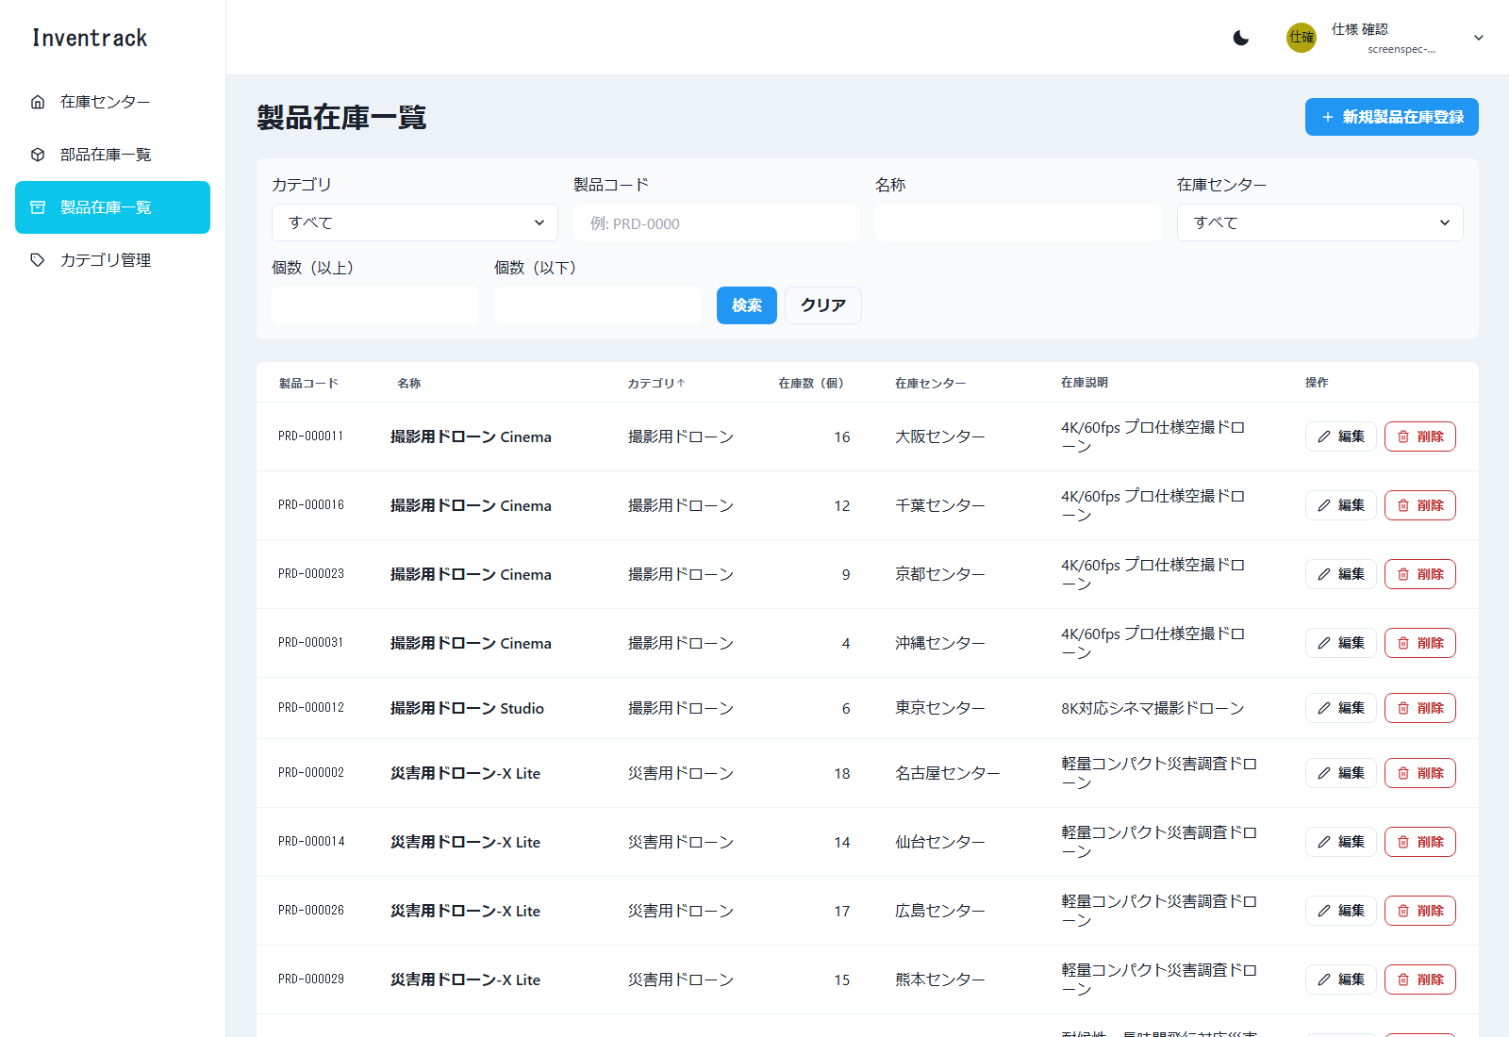

図46 製品在庫一覧 新規登録モーダル（E2E 操作 No.38／ファイル: 38_製品在庫一覧_新規登録モーダル.png）
操作: 「新規製品在庫登録」を押す
この画面で確認すること: 新規登録モーダルが開く（製品コード欄がある）
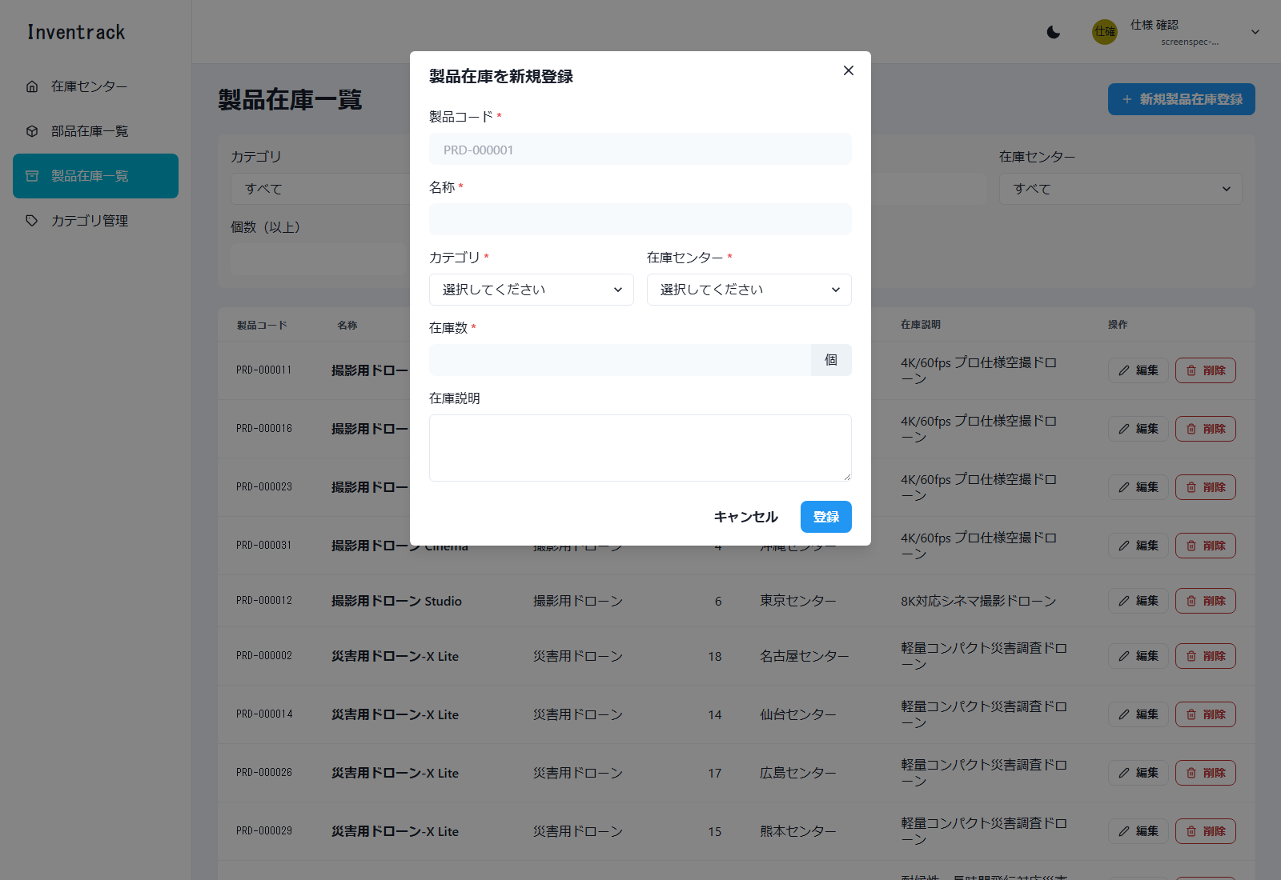

図47 製品在庫一覧 形式エラー（E2E 操作 No.39／ファイル: 39_製品在庫一覧_形式エラー.png）
操作: 製品コードに使えない文字を入力して「登録」を押す 入力: 製品コード: 製品@コード
この画面で確認すること: 製品コードの形式エラーが表示される
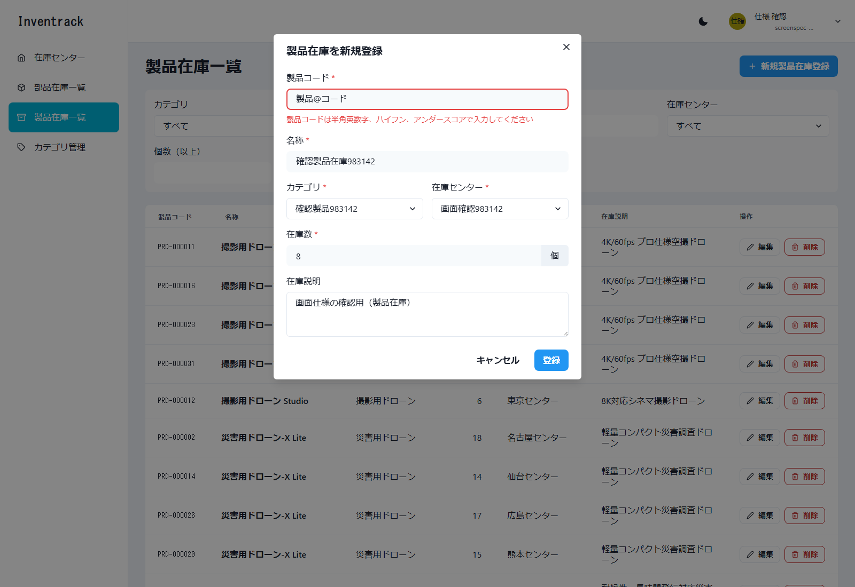

図48 製品在庫一覧 登録成功（E2E 操作 No.40／ファイル: 40_製品在庫一覧_登録成功.png）
操作: 正しい値を入力して「登録」を押す 入力: 製品コード: SPEC-983142 / 名称: 確認製品在庫983142 / カテゴリ: 確認製品983142 / センター: 画面確認983142 / 在庫数: 8
この画面で確認すること: 「製品在庫を登録しました」が表示される
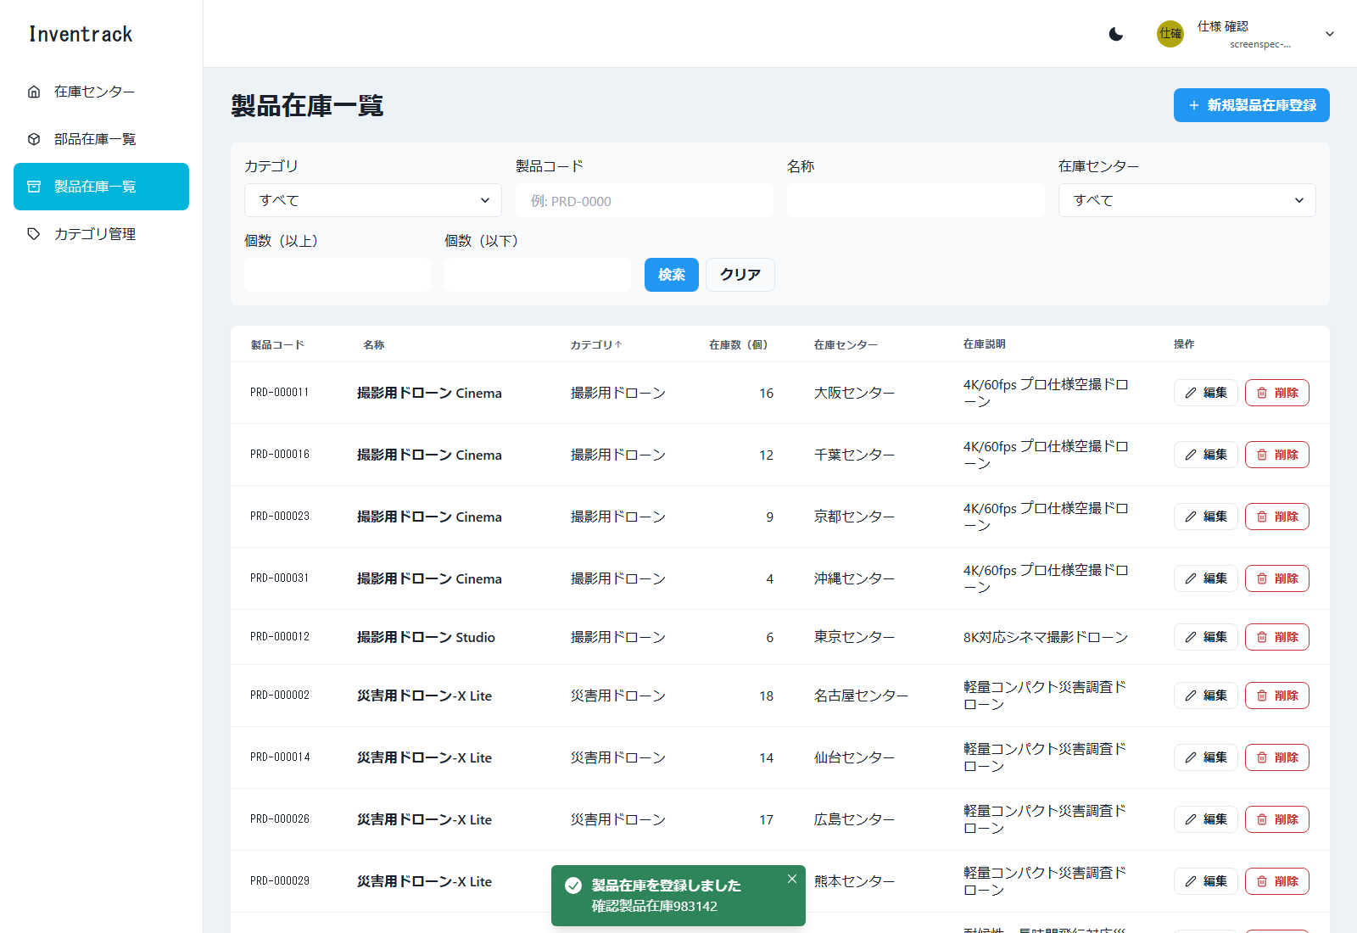

図49 製品在庫一覧 製品コード重複エラー（E2E 操作 No.41／ファイル: 41_製品在庫一覧_製品コード重複エラー.png）
操作: 同じ製品コードで別名の製品を登録する 入力: 製品コード: SPEC-983142（重複） / 名称: 確認製品在庫983142-2
この画面で確認すること: 製品コードの欄に重複のエラーが表示される


図50 製品在庫一覧 製品コード検索（E2E 操作 No.42／ファイル: 42_製品在庫一覧_製品コード検索.png）
操作: 製品コードで検索する 入力: 製品コード: SPEC-983142
この画面で確認すること: 該当の 1 件だけが表示される
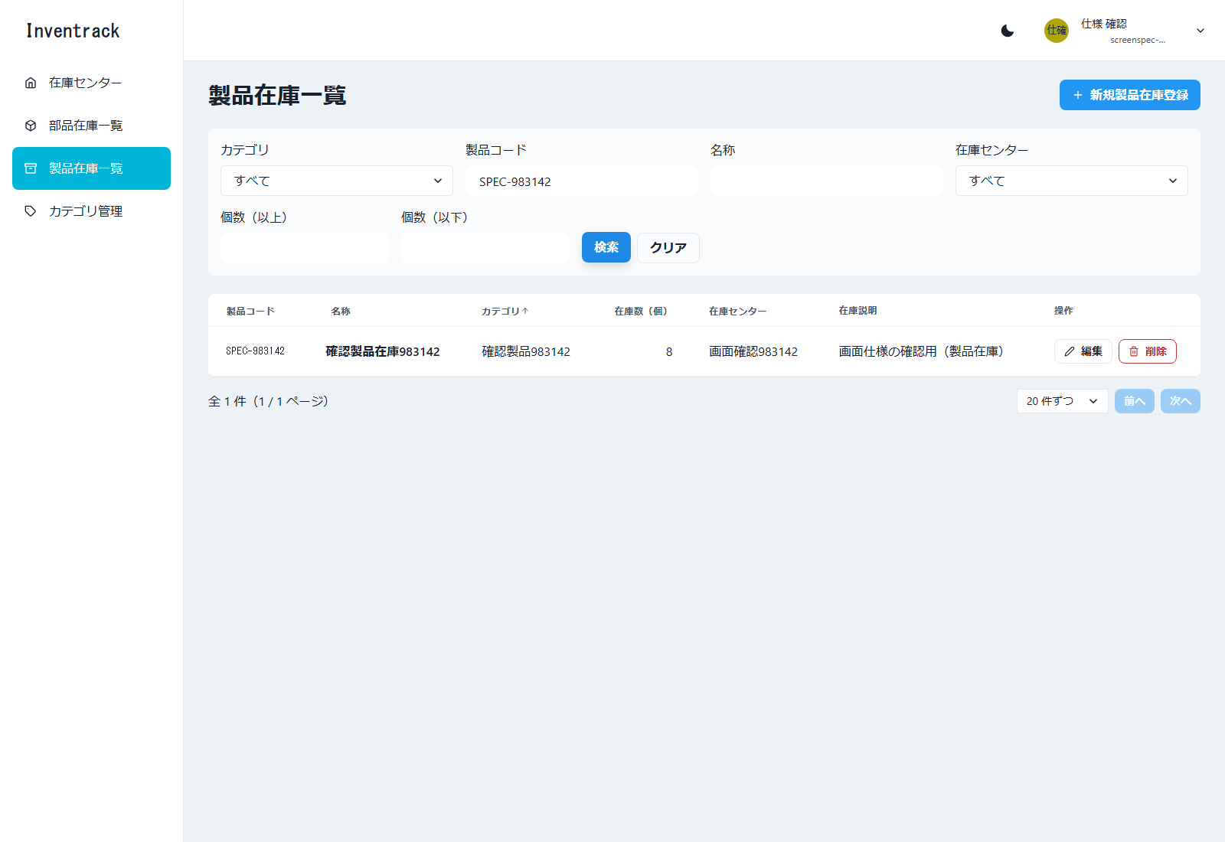

図51 製品在庫一覧 編集モーダル（E2E 操作 No.43／ファイル: 43_製品在庫一覧_編集モーダル.png）
操作: 「編集」で名称の説明を変更して「更新」を押す 入力: 在庫説明: 画面仕様の確認用（更新後）
この画面で確認すること: 行の「編集」で開く。既存の値（製品コードを含む）が入っている
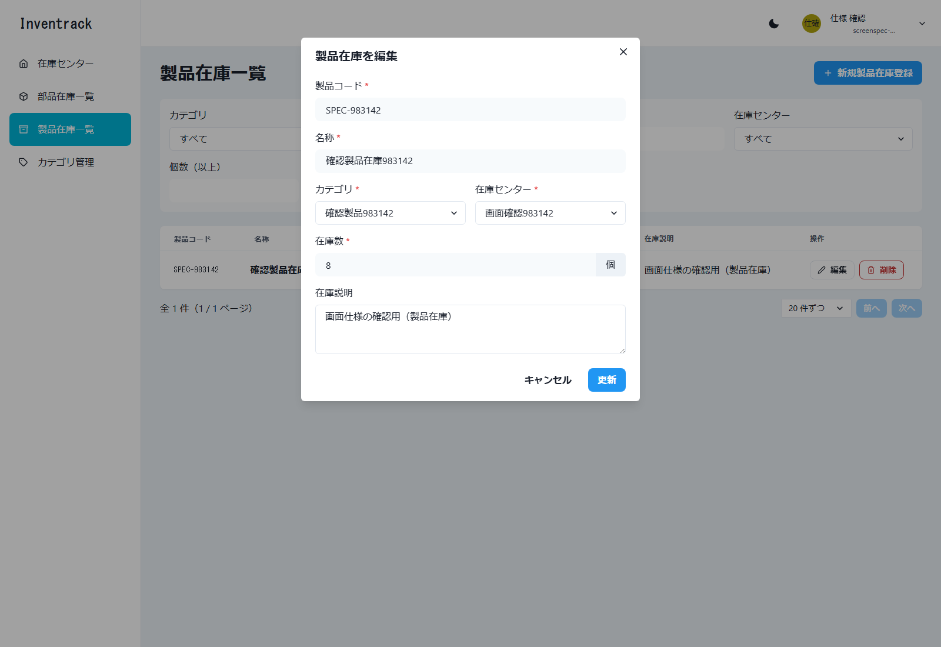

図52 製品在庫一覧 更新成功（E2E 操作 No.43／ファイル: 43_製品在庫一覧_更新成功.png）
操作: 「編集」で名称の説明を変更して「更新」を押す 入力: 在庫説明: 画面仕様の確認用（更新後）
この画面で確認すること: 「製品在庫を更新しました」が表示される
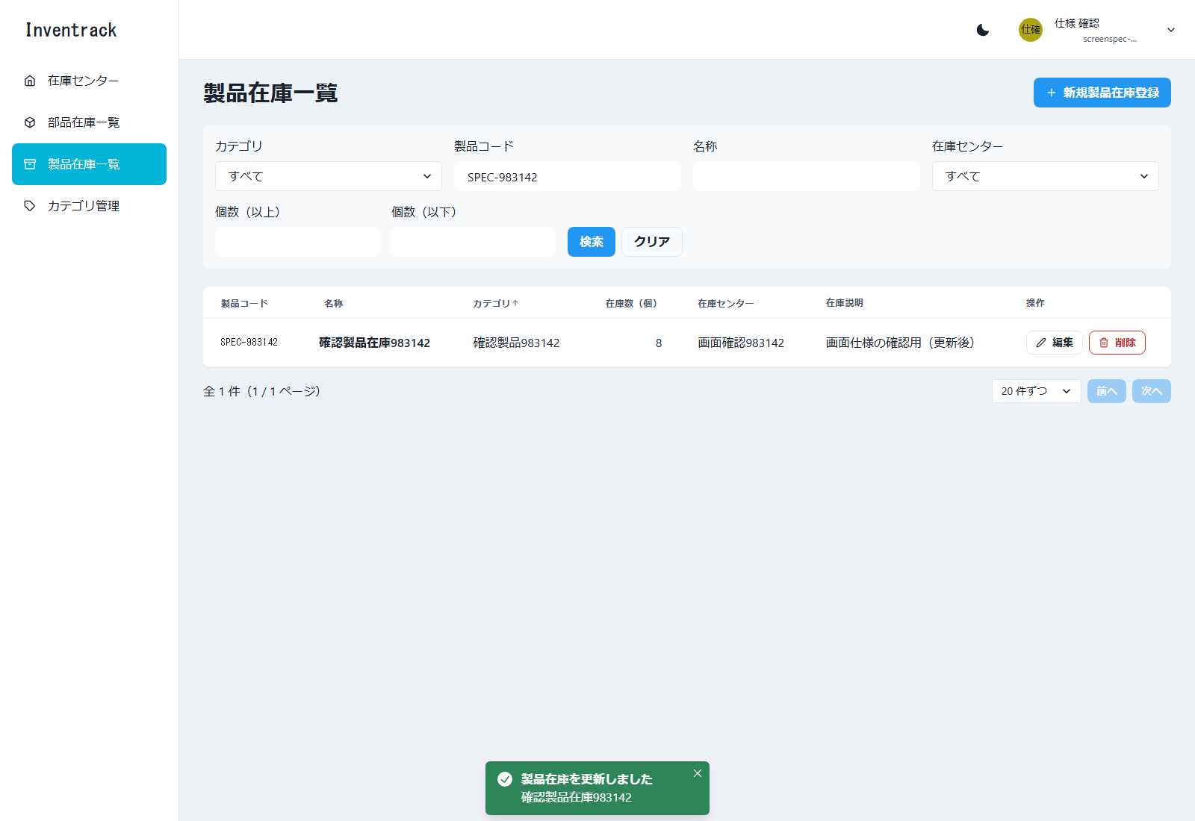

図53 製品在庫一覧 削除確認ダイアログ（E2E 操作 No.44／ファイル: 44_製品在庫一覧_削除確認ダイアログ.png）
操作: 作成した製品在庫を削除する 入力: 製品コード: SPEC-983142
この画面で確認すること: 行の「削除」で開く確認ダイアログ（キャンセル／削除）
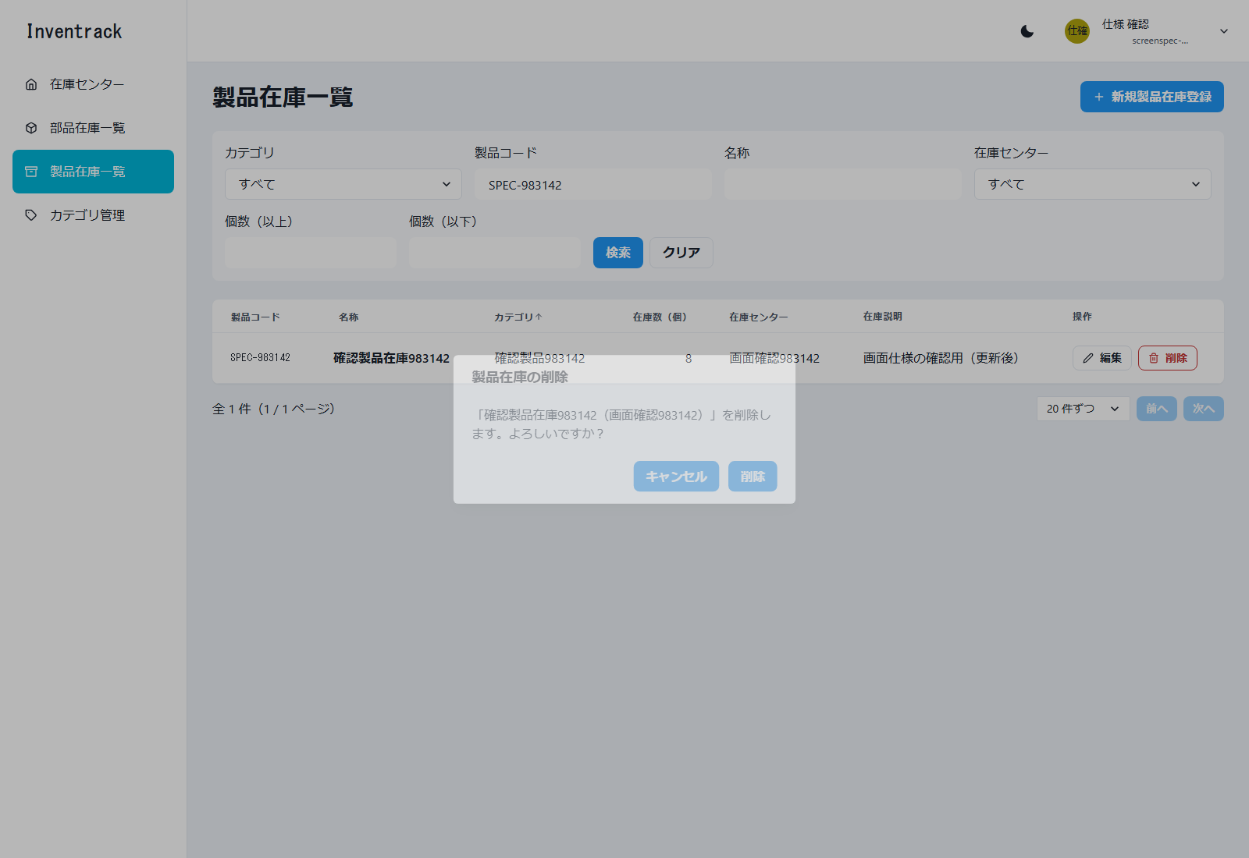

図54 製品在庫一覧 削除成功（E2E 操作 No.44／ファイル: 44_製品在庫一覧_削除成功.png）
操作: 作成した製品在庫を削除する 入力: 製品コード: SPEC-983142
この画面で確認すること: 確認ダイアログで「削除」を押すと「製品在庫を削除しました」が表示される

